Action Plan
ร่างกำหนดการเตรียมงาน
คณะครูและนักเรียนโรงเรียนดรุณสิกขาลัย จำนวน 63 ท่าน
ระหว่างวันที่ 6-11 ตุลาคม 2562
ลงค่าใช้จ้ายหน่วยงาน | 912-B62-199
วัน เวลา | รายละเอียด | จำนวน | สถานที่ | รายการเตรียมต้อนรับ | ผู้รับผิดชอบ | หมายเหตุ
 | เตรียมการก่อนล่วงหน้า
ทำเอกสารต่างๆ
 | - จัดทำเอกสารใบ ศท.บ. 01 |  |  | - ทำเอกสารใบ ศท.บ.01 และขออนุมัติเอกสารจาก ผอ.ศูนย์พัฒนาและเผยแพร่องค์ความรู้ | - แจน
 | - ดำเนินการเอกสารเบิกเงินทดรอง |  |  | - ทำเอกสารเบิกเงินทดรองเพื่อรับรองคณะ และขออนุมัติจากผอ.ศูนย์พัฒนาและเผยแพร่องค์ความรู้ |  | ทำเบิกเรียบร้อยแล้ว
 | - จัดเอกสารใบโอนชุดชิมแมคคาเดเมียชุดกลาง ขนาด 50g | ชุดชิม 2 ชุด |  | - ทำเอกสารขอโอนชุดชิมแมคคาเดเมียจากรงงานแมคคา
 | - จัดเอกสารใบโอนน้ำดื่มดอยตุง | 7แพ็ค/12 ถัง |  | - ทำเอกสารขอโอนน้ำดื่มจากโรงงานน้ำดื่ม
 | -ป้ายชื่อกลุ่ม และป้ายรถ |  |  | -ทำเอกสารเตรียมไว้ให้พร้อมภายในวันที่ 4/10/62
เอกสาร/หนังสือมูลนิธิฯ | - หนังสือดอยตุง เล่มหลือง | 50 เล่ม |  | - จัดส่งให้กับคณะทางเคอรี่ เอสเพลส | - แจน
 | - หนังสือเส้นทางแม่ฟ้าหลวง | 1 เล่ม |  | - คณะไปรับหนังสือที่สำนักงานกรุงเทพ | - พี่แตง | คณะรับไปแล้ว
 | - หนังสือมองบ้านเพดานดาว | 4 เล่ม |  | - คณะไปรับหนังสือที่สำนักงานกรุงเทพ
 | -หนังสือเรื่องเล่าดอยตุง 10 เล่ม | 10 เล่ม
ห้องพัก | - เตรียมห้องพักที่ดอยตุงลอด์จจำนวน 5 คืน คือ วันที่ 6 -10 ตุลาคม 2562 | 23 ห้อง | ดอยตุงลอจ์ด | - จัดห้องพัก 3 คน 16 ห้อง (เสริมเตียงทุกห้อง) | - แผนกรับจอง/แม่บ้าน
 |  |  |  | - จัดห้องพักคู่ 2 คน จำนวน 6 ห้อง
 |  |  |  | - มินิบาร์เอาออก เหลือไว้แค่น้ำเปล่า

อาหาร | อาหารหลัก/อาหารว่าง ระหว่างวันที่ 6-11 ต.ค. 2562 |  |  | จัดตามเมนูอาหารแนบ
 | - เตรียมรายการอาหารหลัก 14 มื้อ (เช้า 5 มื้อ กลางวัน 4 มื้อ เย็น 5 มื้อ)
 | - อาหารว่าง 8 มื้อ (เช้า 4 มื้อ และบ่าย 4 มื้อ)
6 ต.ค. 62 | - อาหารเย็น | 68 คน | ไร่แม่ฟ้าหลวง | -จัดซุ้มอาหารสไตล์ล้านนา ณ ไร่แม่ฟ้าหลวง | - พี่ดุ๊ก และทีมไรแม่ฟ้าหลวง
7 ต.ค. 62 | - อาหารเช้า | 67 คน | ศาลาลีลาวดี | - จัดบุฟเฟ่ต์ ณ ศาลาลีลาวดี (ทานเหมือนลูกค้าดอยตุงลอจ์ด) | - ป้าเครือวัลย์ / ห้องอาหาร
 | - อาหารว่างเช้า | 68 คน | หน้าหอแห่ง(จัดใส่กล่อง) | - จัดใส่กล่อง 63 กล่อง (ครูประจำกลุ่มแจกให้นักเรียน) | - ป้าเครือวัลย์ / ห้องอาหาร
 | - อาหารกลางวัน | 68 คน | ครัวตำหนัก | - จัดอาหารแบบเซ็ทลงโต๊ะ | - ป้าเครือวัลย์ / ห้องอาหาร
 | - อาหารว่างบ่าย | 68 คน | สวนแม่ฟ้าหลวง | - จัดอาหารแบบบุฟเฟต์ ณ สวนแม่ฟ้าหลวง | - ป้าเครือวัลย์ / ห้องอาหาร
 | - อาหารเย็น | 68 คน | ศาลาลีลาวดี | - จัดอาหารแบบบุฟเฟ่ต์ ณ ศาลาลีลาวดี | - ป้าเครือวัลย์ / ห้องอาหาร
8 ต.ค. 62 | - อาหารเช้า | 67 คน | ศาลาลีลาวดี | - จัดบุฟเฟ่ต์ ณ ศาลาลีลาวดี (ทานเหมือนลูกค้าดอยตุงลอจ์ด) | - ป้าเครือวัลย์ / ห้องอาหาร
 | - อาหารว่างเช้า | 68 คน | สวนรุกชาติ | - จัดใส่กล่องไปทานที่สวนรุกชาติ | - ป้าเครือวัลย์ / ห้องอาหาร
 | - อาหารกลางวัน | 68 คน | ร้านพี่ดาว อาข่าป่ากล้วย | - จัดข้าวห่อใบตองเป็นชุดตามเมนู | - พี่ดาว/แจน/ปิ๊ง/ณัฐชา
 | - อาหารว่างบ่าย | 68 คน | สวนรุกชาติ | - ห้องอาหารจัดข้าวกล่องตามเมนูอาหาร | - ป้าเครือวัลย์ / ห้องอาหาร
 | - อาหารเย็น | 68 คน | ศาลาลีลาวดี | - จัดบุฟเฟ่ต์ ณ ศาลาลีลาวดี (ทานเหมือนลูกค้าดอยตุงลอจ์ด) | - ป้าเครือวัลย์ / ห้องอาหาร
9 ต.ค. 62 | - อาหารเช้า | 68 คน | ศาลาลีลาวดี | - จัดบุฟเฟ่ต์ ณ ศาลาลีลาวดี (ทานเหมือนลูกค้าดอยตุงลอจ์ด) | - ป้าเครือวัลย์ / ห้องอาหาร
 | - อาหารว่างเช้า | 68 คน | โรงคั่วกาแฟ | - จัดอาหารว่างแบบบุฟเฟต์ หน้าโรงคั่วกาแฟ | - ป้าเครือวัลย์ / ห้องอาหาร
 | - อาหารกลางวัน | 68 คน | ลานตากกาแฟ(ข้าวกล่อง) | - ห้องอาหารจัดข้าวกล่องตามเมนูอาหาร | - ป้าเครือวัลย์ / ห้องอาหาร
 | - อาหารว่างบ่าย | 68 คน | 52ไร่ | - ห้องอาหารจัดเบรคใส่กล่องตามเมนูอาหาร | - ป้าเครือวัลย์ / ห้องอาหาร
 | - อาหารเย็น | 68 คน | ศาลาลีลาวดี | - จัดบุฟเฟ่ต์ ณ ศาลาลีลาวดี | - ป้าเครือวัลย์ / ห้องอาหาร
10 ต.ค. 62 | - อาหารเช้า | 68 คน | ศาลาลีลาวดี | - จัดบุฟเฟ่ต์ ณ ศาลาลีลาวดี (ทานเหมือนลูกค้าดอยตุงลอจ์ด) | - ป้าเครือวัลย์ / ห้องอาหาร
 | - อาหารว่างเช้า | 72 คน | หอฝิ่น | - จัดอาหารว่างแบบบุฟเฟต์ ที่หอฝิ่น | - ห้องอาหารเกรทเธอร์
 | - อาหารกลางวัน | 72 คน | เกรทเธอร์ | - ห้องอาหารแบบบุฟเฟต์ตามเมนูอาหาร | - ห้องอาหารเกรทเธอร์
 | - อาหารว่างบ่าย | 72 คน | เกรทเธอร์ | - จัดอาหารว่างแบบบุฟเฟต์ ที่เกรทเธอร์ | - ห้องอาหารเกรทเธอร์
 | - อาหารเย็น | 67 คน | ศาลาลีลาวดี | - จัดบุฟเฟ่ต์ ณ ศาลาลีลาวดี ตามเมนูอาหาร | - ป้าเครือวัลย์ / ห้องอาหาร
11 ต.ค. 62 | - อาหารเช้า | 67 คน | ศาลาลีลาวดี | - จัดบุฟเฟ่ต์ ณ ศาลาลีลาวดี (ทานเหมือนลูกค้าดอยตุงลอจ์ด) | - ป้าเครือวัลย์ / ห้องอาหาร

ห้องประชุม | -จัดเตรียมห้องประชุมสำหรับสรุปบทเรียน และจัดกิจกรรมเรียนรู้โทษยาเสพติด |  |  | - จองห้องประชุมตามกำหนดการ | - แจน
 |  |  |  | - จองห้องประชุมสรุปบทเรียน ณ ศาลาลีลาวดี วันที่ 7-10 ต.ค.62
7-11 ต.ค.62 | - จัดเตรียมห้องประชุมสำหรับสรุปบทเรียนเวลา 18.30-20.00 น. | 64 คน | ศาลาลีลาวดี | - จัดเก้าอี้นั่งที่ศาลาลีลาวดีจำนวน 67ตัว / เตรียมกระดานฟลิปชาร์ท 6 ตัว | - พี่อุไร / แม่บ้าน
10 ต.ค.62 | - จัดเตรียมห้องประชุมสำหรับจัดกิจกรรมเรียนรู้โทษยาเสพติด เวลา 13.00-15.00 น. | 72 คน |  | - จัดห้องแบบโล่งๆ ไม่ใช่เก้าอี้ | - จนท.หอฝิ่น

IT | - เตรียมระบบเครื่องเสียงในห้องประชุม ตามโปรแกรม |  | ศาลาลีลาวดี /ห้องประชุมใหญ่ชั้น3เกรทเธอร์ฯ | - จองห้องประชุมในระบบ | - แจน
 |  |  |  | - เซ็ตระบบเครื่องเสียง + โน๊ตบุ๊ค 1 ชุด + ระบบโปรเจคเตอร์ ในห้องประชุม VIP | - พี่ชำนาญ / IT
 |  |  |  | - เซ็ตระบบเครื่องเสียง + ไมค์ลอย 2 ตัว +โน๊ตบุ๊ค 1 ชุด + ระบบโปรเจคเตอร์ ในห้องประชุมคลับ 31 | - พี่ชำนาญ / IT

สถานที่ดูงาน | - นวุติไซต์1 |  |  | - ประสานงานขอวิทยากรส่วนงานแมคคาเดเมียและ ส่วนงานกาแฟเพื่อช่วยให้ข้อมูลแก่คณะ | พี่วาท/พี่สุรศักดิ์/พี่หลวง
 |  |  |  | - ประสานเตรียมจัดตั้งโต๊ะดิสเพลสแมคคาฯ และจัดชุดชิมแมคคาฯ ชุดกลาง 2 ชุด/โต๊ะ | พี่นุช
 | - สวนรุกชาติแม่ฟ้าหลวง |  |  | - ประสานเรื่องการนำคณะเยี่ยมชมสวนและขอช่วยจัดสถานที่สำหรับจัดกิจกรรมให้น้องๆ | - อ.ป้อด/ พี่อนันต์ /แจน
 | - ศูนย์ผลิตและจำหน่ายงานมือ |  |  | - ประสานขอวิทยากรบรรยาย และช่วยจัดสถานที่ทำกิจกรรมต่างๆตามโปรแกรม | -ป้าคำ/พี่เสาร์/พี่คำนวล/พี่ญา/แจน
 | - ศูนย์คัดแยกขยะ (สิ่งแวดล้อม) |  |  | - ประสานขอเจ้าหน้าที่งานสิ่งแวดล้อมบรรยายข้อมูล และนำชมสถานที่ | - พี่อ้น/ อาร์ต/แจน
 | -วัดพระธาตุดอยตุง |  |  | -ประสานหลวงพ่อช่วยเตรียมกระถางปักไผ่ เพื่อให้เด็กๆนำตุงไปแขวน | -แจน/ จนท.วัดพระธาตุ
อุปกรณ์อื่นๆ | กระเป๋ายา 1 ชุดใหญ่ 7 ชุดเล็ก |  |  | -ใช้ระหว่างวันที่ 6-11/10/62 | แจน
จัดเตียมของให้เสร็จภายในวันที่ 4/10/62
 | ลำโพงชุดใหญ่ 2 ชุด |  |  | -ใช้ที่นวุติ ไซต์ 1 และศูนย์ผลิตจำหน่ายงานมือ วันที่9/10/62
 | ลำโพงสะพาย 1 ชุด |  |  | -ใช้ที่ไร่แม่ฟ้าหลวง ศาลาลีลาวดี วันที่ 6/10/62 และใช้วันที่7 ที่ลานหอแห่งฯ/ในสวนแม่ฟ้าหลวง
 | อุปกรณ์เครื่องเขียนสำหรับสรุปบทเรียนระหว่างวันที่6-11/10/62 |  |  | -เตรียมกระดาษฟลิปชาร์ท 100 แผ่น /กรพดาษA4 1ลิม / กรรไกรหรือคัทเตอร์ 6 อัน/เทปใส 6 อัน/ปากกาเคมี 6ชุด /โพสอิท
 | เสื้อกันฝน 63 ตัว |  |  | -ใช้ระหว่างวันที่ 6-11/10/62
วันอาทิตย์ที่ 6 ตุลาคม 2562
เวลา 13:00 น. | เจ้าหน้าที่รับคณะทุกคนออกเดินทางไปยังไร่แม่ฟ้าหลวง | 5 คน | ไร่แม่ฟ้าหลวง | พี่ฟิลด์ แจน ปิ๊ง ณัฐชา และนัท (ตากล้อง) พร้อมกันที่หน้าอาคาร2 เพื่อเดินทางไปเตรียมความพร้อมที่ไร่แม่ฟ้าหลวงฯ ด้วยรถกระบะ 1 คัน | พี่ฟิลด์ แจน ปิ๊ง ณัฐชา
 |  |  |  | สิ่งที่ต้องนำไปด้วย วิทยุสื่อสาร 4 ตัว /ยาชุดใหญ่ 1 ชุด และชุดเล็ก 7 ชุด /น้ำดื่ม 7 แพ็ค /ป้ายรถ/ป้ายชื่อกลุ่ม/ลำโพงสะพาย
เวลา 13:30 น. | คณะเดินทางมายังสนามบินแม่ฟ้าหลวง จ.เชียงราย | 63 คน | สนามบินดอนเมือง | คณะครูดูแลการเดินทางของนักเรียน ติดแท็กกระเป๋า ป้ายชื่อ เช็คความพร้อมต่างๆก่อนออกเดินทาง

เวลา 14:30 น. | คณะเดินทางมาถึงสนามบินแม่ฟ้าหลวง จ.เชียงราย | 63 คน | สนามบินเชียงราย | ครูให้นักเรียนเข้าห้องน้ำ และจัดกลุ่มนักเรียนขึ้นรถตามกลุ่มที่แบ่งไว้ และนำกระเป๋าต่างๆขึ้นรถ (ใช้เวลาประมาณ 30 นาที )
เวลา 15:00 - 15:30 น. | ออกเดินทางสู่อุทยานศิลปะวัฒนธรรมแม่ฟ้าหลวง | 8 คัน | ไร่แม่ฟ้าหลวง | นั่งตามกลุ่มที่แบ่งไว้ | ทีมรถเช่าลุงอ้าย/ทีมคุณครูดรุณฯ
 | รถกระเป๋านำกระเป๋าคณะมาส่งที่ดอยตุงลอด์จ | 1คัน | ดอยตุงลอด์จ | -นำกระเป๋าและของทุกอย่างลงรวมกันไว้ที่ข้างห้อง Check in | พขร. ทีมลุงอ้าย
เวลา 15:30 – 16:00 น. | คณะรับWelcome Drink ชมนิทรรศการสมเด็จย่า ให้เดินชม แล้วจดบันทึกด้วย Journal |  | ไร่แม่ฟ้าหลวง | -คณะลงหน้าศาลาแก้ว พี่ฟิลด์ พี่ดุ๊กกล่าวต้อนรับ แนะนำสถานที่ และความสำคัญของนิศการสมเด็จย่าสั้นๆ (ส่วนแจน ปิ๊ง ณัฐชา ช่วยครูดูแลและต้อนน้องๆ) -ตัวแทนครูดรุณพูดถึงกิจกรรมที่จะให้เด็กๆทำและพาเข้าชม | พี่ดุ๊ก พี่ฟิลด์ แจน ปิ๊ง ณัฐชา ทีมครูดรุณ
 | ภารกิจ: เลือกสิ่งที่ตนเองสนใจ หรือสงสัยอยากรู้ เอ๊ะ อ๋อ แล้วนำมาแชร์ในกลุ่มย่อย Van Ticket ก่อนขึ้นรถ
เวลา 16:00 - 16:30 น. | ร่วมกิจกรรมบายศรีสู่ขวัญ | 63 คน | ไร่แม่ฟ้าหลวง | หนาน (ผู้ทำพิธี)พูดถึงความสำคัญของพิธีบายศรีก่อนเริ่มพิธี | หนาน และผู้ที่ร่วมทำพิธี
 | "ประเพณีบายศรีสู่ข้าวเอาขวัญ หรือการฮ้องขวัญของภาคเหนือเป็นประเพณีมงคลที่ต้องการให้ผู้ได้รับการทำบายศรีมีความสุขสวัสดี เพราะขวัญได้รับการผูกไว้ไม่ให้หนีไปไหน คนที่มีขวัญอยู่กับตัวย่อมเป็นคนมีกำลังใจดี มีสภาพจิตใจมั่นคงเข้มแข็ง " |  |  | -ครูและนักเรียนไปผูกข้อมือทีละกลุ่มจนครบทั้ง 6 กลุ่ม (แจน ปิ๊ง ณัฐชา ช่วยดูคิวให้น้องๆในการไปผูกข้อมมือ โดยปล่อยไปทีละกลุ่ม ) --พี่ฟิลด์ดูความเรียบร้อยโดยภาพรวม/ดูแลพูดคุยกับ อ.นคร | พี่ฟิลด์ แจน ปิ๊ง ณัฐชา
เวลา 16:30 - 16:40 น. | ผอ.ฝ่ายวิชาการจากดรุณกล่าวต้อนรับนักเรียนและกล่าวถึงวัตถุประสงค์การมาค่ายสั้นๆ
เวลา 16:40 - 17:00 น. | ฟังเรื่องราวความเป็นมาเกี่ยวกับอุทยานศิลปะวัฒนธรรมแม่ฟ้าหลวง | 63 คน | ไร่แม่ฟ้าหลวง | -ครูและทีมเจ้าหน้าที่ มฟล.ช่วยการดูแลความเรียบร้อยและค่อยกระตุ้นการเรียนรู้ของเด็กๆ | ครู รร.ดรุณ/ทีม LU
เวลา 17:00 - 18:00 น. | รับประทานอาหารเย็นสไตล์ล้านนา ณ อุทยานศิลปะวัฒนธรรมแม่ฟ้าหลวง | 68 คน | ไร่แม่ฟ้าหลวง | -ทานอาหารแบบบุฟเฟ่ต์ ครูประจำกลุ่มพานักเรียนของตนเองไปตักอาหารตามซุ้มต่างๆ -เจ้าหน้าที่ MFLFค่อยช่วยครูดูแลน้องๆ **จัดที่นั่งเป็น 6 กลุ่มตามรายชื่อที่แบ่งไว้ **พี่ดุ๊กจัดอาหารให้ยานยนต์สำหรับ7คนทาน 1 ชุด | ครู รร.ดรุณ/ทีม LU
เวลา 18:00 - 19:00 น. | ออกเดินทางสู่โครงการพัฒนาดอยตุงฯ | 8 คัน | โครงการพัฒนาดอยตุงฯ | -ขึ้นรถตามกลุ่มของตัวเอง ครูและเจ้าหน้าที่ MFLF ช่วยดูน้องๆให้ขึ้นรถให้ครบ และให้ทานยาแก้เมารถสำหรับคนที่เมารถ | ครู รร.ดรุณ/ทีม LU
เวลา 19:00 - 19:30 น. | รับกุญแจห้องพัก ชี้แจ้งข้อตกลงกติกานัดหมายวันรุ่งขึ้น พักผ่อน | 63 คน | โครงการพัฒนาดอยตุงฯ | -ทุกคนหยิบกระเป๋าของตัวเองและรวมตัวกันที่ศาลาลีลาวดีเพื่อฟังกติกาการอยู่รวมกันและโปรแกรมการดูงาน - คุณครูดรุณชี้แจ้งและแจกกุญแจห้อง Key Card และ WIFI เอากระเป๋าขึ้นมาก่อนไหม? | ครู รร.ดรุณ/ทีม LU
 |  |  |  | -เจ้าหน้าที่ MFLF ช่วยครูแจกกุญแจ Key card และช่วยนำทางไปส่งที่ห้องพัก และแจกชุดกระเป๋า KLC ให้ครู 15 คน
 |  |  |  | -เตรียมลำโพงสะพายไปให้คุณครู
วันจันทร์ที่ 7 ตุลาคม 2562
เวลา 06:45 น. | เจ้าหน้าที่LU ลงไปเช็ความพร้อมอาหารให้คณะ | 4 คน | ศาลาลีลาวดี | -ทีมLU ลงไปเช็คความเรียบร้อยและเตรียมความพร้อมให้คณะที่ห้องอาหารศาลาลีลาวดี **ตากล้องไปเจอที่ศาลาลีลาวดี | แจน ณัฐชา
เวลา 07:00 - 08:00 น. | รับประทานอาหารเช้า | 63 คน | ศาลาลีลาวดี | - ห้องอาหารจัดโต๊ะนั่งตามกลุ่มที่แบ่งไว้ 6 กลุ่ม/ วางป้ายชื่อกลุ่มบนโต๊ะ - เจ้าหน้าที่LU ค่อยอำนวยความสะดวกและค่อยเช็คอาหารไม่ให้ขาด | ป้าเครือและห้องอาหาร/ครู รร.ดรุณ/แจน ปิ๊ง ณัฐชา
 | ห้อง304 เก็บกระเป๋าไว้ที่ห้องพักและคืนกุญแจที่เช็คอิน เพื่อย้ายไปอยู่ห้อง215 | 3 คน | ดอยตุงลอด์จ | **** ห้อง304 เก็บกระเป๋าไว้ที่ห้องพักและคืนกุญแจที่เช็คอิน เพื่อย้ายไปอยู่ห้อง215 แม่บ้านจะช่วยย้ายกระเป๋าให้ | -รับจอง แม่บ้าน
เวลา 08:00 - 08:20 น. | คณะพร้อมกันหน้าศาลาลีลาวดีและเดินเท้าไปยังลานหอแห่งแรงบันดาลใจ | 63 คน | ศาลาลีลาวดี | - ปล่อยขึ้นทีละกลุ่ม เดินเป็นแถวตอนลึก1แถว โดยมีครูประกบดูแลแต่ละกลุ่ม และเจ้าหน้าที่ LU ค่อยช่วย | - ครู รร.ดรุณฯ /ปิ๊ง แจน ณัฐชา
 | พี่ฟิลด์ และปิ๊งรับเบรคมื้อเช้าที่ครัวตำหนัก และนำไปรอแจกแต่ละกลุ่ม ณ ลานหน้าหอแห่งฯ |  | ครัวดอยตุง | - รับเบรคจำนวน 67 ชุด รับที่ป้าเครือ ณ ครัวตำหนัก | พี่ฟิลด์ ปิ๊ง
เวลา 08:20 - 09:00 น. | แบ่งกลุ่ม 2 กลุ่ม เพื่อทำกิจกรรมศึกษาเรียนรู้เกี่ยวกับพระตำหนักดอยตุง หอแห่งแรงบันดาลใจ ณ ลานหน้าหอแห่งแรงบันดาลใจและให้นักเรียนเข้าห้องน้ำ |  | ลานหน้าหอแห่งฯ | - ครูแบ่งกลุ่ม อธิบายกติกา มรรยาท นัดหมายเวลาและวิธีการศึกษาดูงาน - ทำกิจกรรม 2 ฐาน สลับกัน สถานที่ละ 1 ชั่วโมง - เวลาในการเดินเปลี่ยนฐาน 30 นาที - คุณครูจะแบ่งกลุ่มนักเรียนออกเป็น 2 กลุ่มใหญ่ (กลุ่มที่1 คือกลุ่มแมคคาเดเมีย อราบีก้า ชมพูภูคา)(กลุ่มที่2 คือ กลุ่มพญาเสือโคร่ง กุหลาบพันปี รองเท้านารี ) - ครูประจำกลุ่มรับเบรคมื้อเช้าของกลุ่มตัวเองที่เจ้าหน้าที่ LU | - ครู รร.ดรุณฯ /พี่ฟิลด์ ปิ๊ง แจน ณัฐชา
เวลา 09:00 - 09:30 น. | แต่ละกลุ่มเดินทางไปยังฐานของตัวเองคือพระตำหนักดอยตุง และหอแห่งแรงบันดาลใจตามกลุ่มที่แบ่งไว้ | 63 คน | พระตำหนักดอยตุง และหอแห่งแรงบันดาลใจ | -กลุ่มที่1 คือกลุ่ม1-3 เดินทางไปชมพระตำหนักดอยตุง -กลุ่มที่2 คือ กลุ่ม 3-6 เดินทางไปชมหอแห่งแรงบันดาลใจ | - ครู รร.ดรุณฯ /พี่ฟิลด์ ปิ๊ง แจน ณัฐชา
เวลา 09:30 - 10:30 น. | เริ่มศึกษาดูงานรอบที่1 ตามฐานของตัวเอง |  |  | -กลุ่มที่ 1 : เยี่ยมชมพระตำหนักผ่าน Audio ภาษาเด็ก (ครูและพี่ฟิลด์ ณัฐชา ช่วยดูแลเด็กๆและค่อยกระตุ้นให้เกิดการเรียนรู้) - กลุ่มที่ 2 : เยี่ยมชมหอแห่งแรงบันดาลใจ โดยแจนนำชม และปิ๊งปิดท้ายคณะ | - ครู รร.ดรุณฯ /พี่ฟิลด์ ปิ๊ง แจน ณัฐชา
เวลา 10:30 - 11:00 น. | สลับฐานทำกิจกรรม และทานอาหารว่าง | 63 คน | พระตำหนักดอยตุง และหอแห่งแรงบันดาลใจ | - สลับฐาน กลุ่มที่1 สลับมาชมหอแห่งฯ กลุ่มที่2 สลับไปชมพระตำหนัก ( เวลาในการเดินเปลี่ยนฐาน 30 นาที ) - เจ้าหน้าที่ LU ย้ายตามกลุ่มตัวเอง -ครูประจำกลุ่มหาสถานที่และจังหวะแจกเบรคให้นักเรียนทาน | - ครู รร.ดรุณฯ /พี่ฟิลด์ ปิ๊ง แจน ณัฐชา
เวลา 11:00 - 12:00 น. | แต่ละกลุ่มเริ่มศึกษาดูงานตามฐานที่แบ่งไว้ | 63 คน | พระตำหนักดอยตุง และหอแห่งแรงบันดาลใจ | -กลุ่มที่ 1 : เยี่ยมชมพระตำหนักผ่าน Audio ภาษาเด็ก (ครูและแจน ปิ๊ง ช่วยดูแลเด็กๆและค่อยกระตุ้นให้เกิดการเรียนรู้) - กลุ่มที่ 2 : เยี่ยมชมหอแห่งแรงบันดาลใจ โดยพี่ฟิลด์นำชม และณัฐชาปิดท้ายคณะ | - ครู รร.ดรุณฯ /พี่ฟิลด์ ปิ๊ง แจน ณัฐชา
เวลา 11:30 น. | ปิ๊งเช็คความพร้อมของห้องอาหาร | 64 คน | ครัวตำหนัก | - เช็คให้ห้องอาหารจัดอาหารตามเมนู ให้พร้อมก่อนทาน 15 นาที และช่วยดูห้องอาหารจัดโต๊ะ เก้าอี้ตามจำนวนแต่ละกลุ่ม (1.นักเรียน 6 กลุ่ม 2. ครู และเจ้าหน้าที่ MFLF 15 คน 1 โต๊ะ จัดแยกพิเศษ 1 ชุดสำหรับคนที่เป็นอิสลาม 3 คน)
เวลา 12:00 - 13:00 น. | รับประทานอาหารกลางวัน ณ ครัวตำหนัก | 67 คน | ครัวตำหนัก | -ห้องอาหารจัดโต๊ะ เก้าอี้ตามจำนวนแต่ละกลุ่ม (1.นักเรียน 6 กลุ่ม 2. ครู และเจ้าหน้าที่ MFLF 15 คน 1 โต๊ะ จัดแยกพิเศษ 1 ชุดสำหรับคนที่เป็นอิสลาม 3 คน) -ทานข้าวตามกลุ่มโต๊ะตัวเอง -เจ้าหน้าที่ LU ช่วยดูให้อาหารลงให้ครบ และทุกคนได้อาหารครบ | - ครู รร.ดรุณฯ /พี่ฟิลด์ ปิ๊ง แจน ณัฐชา
เวลา 12:40 น. | นำถังน้ำดื่มสำหรับให้นักเรียนเติม ไปเตรียมไว้ในสวน |  | สวนแม่ฟ้าหลวง | -แจนนำถังน้ำดื่มไปไว้ 2 จุดในสวน | แจน ยานยนต์
13.00-13.30 น. | แนะนำสถานที่และบอกเล่าเรื่องเกี่ยวกับสวนแม่ฟ้าหลวง | 63 คน | สวนแม่ฟ้าหลวง | -พี่สำเนียงบรรยายข้อมูล (แจนประสานพี่สำเนียงเตรียมพร้อมล่วงหน้าก่อนคณะลงไป ) | พี่สำเนียง/แจน
เวลา 13:30 - 16:30 น. | Walk Rally สวนแม่ฟ้าหลวง สนามเด็กเล่นสวนแม่ฟ้าหลวง | 63 คน | สวนแม่ฟ้าหลวง | - แบ่งเป็น 2 ส่วน แบ่ง 6 ฐานตามกลุ่ม ฐานละ 25 นาที เปลี่ยนฐาน 5 นาที (เวียน5ครั้ง) 1. เขียนจดหมายถึงทางบ้าน: สระมรกต 2. วาดภาพที่ประทับใจ: ป่าในสวน 3. เกมส์ตามหาดอกไม้: เรือนรองเท้านารี 4. ภาษาอังกฤษ *ENS: สวนหิน 5. เกมส์ภูมิศาสตร์: ประติมากรรมความต่อเนื่อง 6. สนามเด็กเล่น -พี่ฟิลด์ ปิ๊ง ดูแลกลุ่มที่ 1-3 /พี่แจน ณัฐชา ดูแลกลุ่มที่ 3-6 ( ทีมLU ช่วยเก็บภาพ และจดประเด็นที่สำคัญ ) - ณัฐชาเป็น Time keeper | - ครู รร.ดรุณฯ /พี่ฟิลด์ ปิ๊ง แจน ณัฐชา
เวลา 14:30 - 14:45 น. | รับประทานอาหารว่าง ณ สวนแม่ฟ้าหลวง (กรณีที่ฝนตกย้ายมาทานเบรคที่ห้องอาหารครัวตำหนักหลังเสร็จกิจกรรม) | 63 คน | สวนแม่ฟ้าหลวง | -แจนประสานห้องอาหารให้จัดเบรคให้พร้อมก่อน 15 นาทีที่คณะจะทาน | ห้องอาหาร/ทีม LU
เวลา 16:30 - 17:30 น. | เดินทางกลับที่พัก พักผ่อนตามอัธยาศัย | 63 คน |  | -ครูและเจ้าหน้าที่ LU พาน้องๆเดินลงไปส่งที่ห้องพัก | - ครู รร.ดรุณฯ /ปิ๊ง แจน ณัฐชา
เวลา 17:00 น. | เตรียมความพร้อมห้องอาหาร |  |  | -แจน ปิ๊ง ณัฐชา เตรียมความพร้อมเรื่องอาหารและสถานที่ทานอาหาร | -ป้าเครือ ห้องอาหาร /ทีมLU
เวลา 17:30 - 18:30 น. | รับประทานอาหารเย็น ณ ครัวศาลาลีลาวดี | 67 คน |  | - ค่อยเช็คอาหารและอำนวยความสะดวกให้คณะระหว่างทานอาหาร (เช็คอาหารของกลุ่มอิศลาม) | - ป้าเครือ / ห้องอาหาร/ทีม LU
เวลา 18:15 น. | ทีมLU ช่วยกันเตรียมสถานที่สรุปบทเรียน |  |  | -เตรียมกระดานฟลิปชาร์ทและกระดาษฟลิบชาร์ท 6 ชุด /ปากกา โพสอิท กระดาษA4 1ลิม/กรรไกร /เทปใส /เตรียมเก้าอี้ไว้ 63 ตัวเผื่อใช้ | - พี่อุไร / แม่บ้าน ทีม LU
เวลา 18:30 - 20:00 น. | สรุปการเรียนรู้ประจำวัน และชี้แจ้งกิจกรรมวันถัดไป | 63 คน |  | -ครูจากดรุณฯนำกิจกรรมสรุปบทเรียน/ทีม LU ช่วยอำนวยความสะดวกและจดประเด็น | - ครู รร.ดรุณฯ /พี่ฟิลด์ ปิ๊ง แจน ณัฐชา
เวลา 20:00 น. | พักผ่อนตามอัธยาศัย |  |  |  | ครู รร.ดรุณ

วันอังคารที่ 8 ตุลาคม 2562
เวลา 06:45 น. | เจ้าหน้าที่LU ลงไปเช็ความพร้อมอาหารให้คณะ | 3 คน | ศาลาลีลาวดี | -พี่ฟิลด์ ปิ๊ง ณัฐชา ลงไปเช็คความเรียบร้อยและเตรียมความพร้อมให้คณะที่ห้องอาหารศาลาลีลาวดี (เรียกรถตู้ลง) **ตากล้องไปเจอที่ศาลาลีลาวดี | ทีมLU
เวลา 07:00 - 08:00 น. | รับประทานอาหารเช้า ณ ศาลาลีลาวดี | 63 คน | ศาลาลีลาวดี | - ห้องอาหารจัดโต๊ะนั่งตามกลุ่มที่แบ่งไว้ 6 กลุ่ม/ วางป้ายชื่อกลุ่มบนโต๊ะ - เจ้าหน้าที่LU ค่อยอำนวยความสะดวกและค่อยเช็คอาหาร
เวลา 07:20 - 7:40 น. | รับน้ำดื่มแบบ 4 ถังที่สำนักงาน เบรคจำนวน 2 มื้อ(เช้า+บ่าย)ที่ครัวตำหนัก และข้าวห่อจำนวน 80 ห่อที่มุมสบาย |  | สนง/มุมสบาย | -แจนนำน้ำดื่มจำนวน 4 ถัง เบรค กระเป๋ายา และข้าวห่อสำหรับกลางวัน / ลำโพง 1 ชุดขึ้นรถ และลงไปรับทีม LU ที่ดอยตุงลอด์จ | -แจน ยานยนต์
เวลา 08:00 - 08:30 น. | ออกเดินทางไปยังสวนรุกชาติ ดอยช้างมูบ | 63 คน | สวนรุกชาติ | - แจนประสานรถให้เตรียมพร้อม 15 นาทีก่อนคณะออก /โทรประสาน อ.ป๊อด เพื่อให้เตรียมความพร้อม - ครูประจำกลุ่มเช็คนักเรียนให้กินยาแก้เมารถ /และเช็คจำนวนคนในกลุ่มของตัวเอง -คณะขึ้นรถตามกลุ่ม/ ทีมLU นั่งรถกระบะแครี่บอยของมูลนิธิ และนำขบวนคณะ | - ครู รร.ดรุณฯ /พี่ฟิลด์ ปิ๊ง แจน ณัฐชา
เวลา 08:30 - 08:40 น. | แจกเบรคมื้อเช้าให้ครูแต่ละกลุ่ม และนัดหมายจุดทานข้าวกลางวัน ณ ใต้อาคาร ใกล้จุดขายบัตร |  | สวนรุกชาติ | -เจ้าหน้าที่ LU แจกเบรคให้ครูแต่ละกลุ่มจำนวน 1 ชุด/กลุ่ม (ครูประจำกลุ่มหาเวลาที่เมาะสมแจกให้กลุ่มของตัวเองทาน) | -เจ้าหน้าที่ LU
เวลา 08:40 - 09:30 น. | รับฟังข้อมูลเกี่ยวกับสวนรุกชาติ โดย อ.ป๊อด | 63 คน | สวนรุกชาติ | - อ.ป๊อด แนะนำสถานที่และนำชม | - ครู รร.ดรุณฯ /พี่ฟิลด์ ปิ๊ง แจน ณัฐชา
เวลา 09:30 - 12:00 น. | ทำกิจกรรม 1. ศึกษาพันธุ์พืช วิวัฒนาการพืช ระบบนิเวศ 2. ความเจริญงอกงามจากพระราชดำรัสของสมเด็จย่า 3. พัฒนาทักษะการใช้ชีวิตกับธรรมชาติ 5.แต่งเรื่องจากสถานที่ พืชพันธุ์ สิ่งมีชีวิตที่พบ และออกมาแสดงละคร 6.ให้นักเรียนออกแบบโปสเตอร์ภาษาอังกฤษ เชิญชวนนักท่องเที่ยวมาเที่ยวที่ดอยช้างมูบ | 63 คน | สวนรุกชาติ | - คุณครูนำทำกิจกรรม -พี่ฟิลด์ ปิ๊ง ดูแลกลุ่ม 1-3/ แจน ณัฐชา ดูกลุ่มที่3-6 ( ช่วยครูดูแลเด็ก และเก็บภาพ จดประเด็นสำคัญ ) | - ครู รร.ดรุณฯ /พี่ฟิลด์ ปิ๊ง แจน ณัฐชา
เวลา 12:00 - 13:00 น. | รับประทานอาหารกลางวัน ณ ใต้อาคารใกล้จุดขายบัตร สวนรุกชาติ | 63 คน | สวนรุกชาติ | -ครูประจำกลุ่มรับข้าวห่อของกลุ่มตัวเองจากเจ้าหน้าที่ LU และแจกเด็กในกลุ่ม - เจ้าหน้าที่ LU ช่วยแจกข้าวห่อให้กับครู และยานยนต์ 8 คน -แจกหมูให้กับคนที่ไม่ทานไก่ จำนวน 5 ห่อ | - ครู รร.ดรุณฯ /พี่ฟิลด์ ปิ๊ง แจน ณัฐชา
เวลา 13:00 - 14:30 น. | ออกมานำเสนองานกลุ่ม | 63 คน | สวนรุกชาติ | -นำเสนองานทีละกลุ่ม (เจ้าหน้าที่LU ช่วยจดประเด็น เก็บภาพ ) | - ครู รร.ดรุณฯ /พี่ฟิลด์ ปิ๊ง แจน ณัฐชา
เวลา 14:30 - 14:45 น. | รับประทานอาหารว่าง | 75 คน | สวนรุกชาติ | '-ครูประจำกลุ่มรับเบรคของกลุ่มตัวเองจากเจ้าหน้าที่ LU และแจกเด็กในกลุ่ม (เจ้าหน้าที่LU แจกให้ยานยนต์ด้วย) | - ครู รร.ดรุณฯ /พี่ฟิลด์ ปิ๊ง แจน ณัฐชา
เวลา 14:45 - 15:30 น. | กิจกรรมทำตุง Exit Ticket | 63 คน | ลานอาทิตย์อัศดง | -ครูประจำกลุ่มแจกอุปกรณ์ทำตุงให้นักเรียน และสอนนักเรียนในกลุ่มตัวเองทำตุง (เจ้าหน้าที่ LU ช่วยครูดูแลเด็กๆ) | - ครู รร.ดรุณฯ /พี่ฟิลด์ ปิ๊ง แจน ณัฐชา
เวลา 15:30 - 15:50 น. | ออกเดินทางไปยังพระธาตุดอยตุง | ตู้ 8 คัน | พระธาตุดอยตุง | -ครูเช็คคนในกลุ่มของตัวเองให้ครบก่อนออกเดินทาง | - ครู รร.ดรุณฯ /พี่ฟิลด์ ปิ๊ง แจน ณัฐชา
เวลา 15:50 - 16:30 น. | นำตุงสักการะพระธาตุดอยตุง | 63 คน | พระธาตุดอยตุง | -ครูพานักเรียนในกลุ่มตัวเองในการไปสักการะ โดยแขวนตุงไว้ในกระถางที่ทางวัดเตรียมไว้ (แจนประสานแจ้งกับทางวัดล่วงหน้าก่อนเดินทาง) | -ครู รร.ดรุณ/ทีมLU
เวลา 16:30 - 17:00 น. | ออกเดินทางไปยังดอยตุงลอด์จ | ตู้ 8 คัน | ดอยตุงลอด์จ | -ครูประจำกลุ่มเช็คจำนวนนักเรียนก่อนออกเดินทาง | -ยานยนต์ ทีม LU
เวลา 17:00 - 18:30 น. | พักผ่อนตามอัธยาศัย |  | ดอยตุงลอด์จ | -ให้นักเรียนอาบน้ำและพักผ่อน | -ครู รร.ดรุณ
เวลา 18:30 - 19:30 น. | รับประทานอาหารเย็น ณ ศาลาลีลาวดี | 63 คน | ศาลาลีลาวดี | -ทานอาหารแบบบุฟเฟ่ต์ ครูประจำกลุ่มพานักเรียนของตนเองไปตักอาหาร -เจ้าหน้าที่ MFLFค่อยช่วยครูดูแลน้องๆ **จัดที่นั่งเป็น 6 กลุ่มตามรายชื่อที่แบ่งไว้ | - ครู รร.ดรุณฯ /พี่ฟิลด์ ปิ๊ง แจน ณัฐชา
เวลา 19:00 น. | เช็คความพร้อมของสถานที่ถอดบทเรียน | 63 คน | ศาลาลีลาวดี | -เตรียมกระดานฟลิปชาร์ทและกระดาษฟลิบชาร์ท 6 ชุด /ปากกา โพสอิท กระดาษA4 1ลิม/กรรไกร /เทปใส /เตรียมเก้าอี้ไว้ 63 ตัวเผื่อใช้ | ทีม LU
เวลา 19:30 - 20:00 น. | สรุปการเรียนรู้ เชื่อมโยงกิจกรรมในวันพรุ่งนี้ | 63 คน | ศาลาลีลาวดี | -ครูจากดรุณฯนำกิจกรรมสรุปบทเรียน/ทีม LU ช่วยอำนวยความสะดวกและจดประเด็น | - ครู รร.ดรุณฯ /พี่ฟิลด์ ปิ๊ง แจน ณัฐชา
 | หมายเหตุ : กรณีฝนตกตั้งแต่เช้าย้ายกิจกรรมวันที่7ไปที่ไร่แม่ฟ้าหลวง
วันพุธที่ 9 ตุลาคม 2562
เวลา 06:45 น. | เจ้าหน้าที่LU ลงไปเช็ความพร้อมอาหารให้คณะ | 3 คน | ศาลาลีลาวดี | -พี่ฟิลด์ ปิ๊ง ณัฐชา ลงไปเช็คความเรียบร้อยและเตรียมความพร้อมให้คณะที่ห้องอาหารศาลาลีลาวดี (เรียกรถตู้ลง) ตากล้องลงไปเจอที่ศาลาลีลาวดี | ทีมLU | น้องนัทตากล้องไปด้วย
เวลา 07:00 - 08:00 น. | รับประทานอาหารเช้า ณ ศาลาลีลาวดี | 63 คน | ศาลาลีลาวดี | -ทีมLU ช่วยดูความเรียบร้อย และอำนวยความสะดวก | ทีมLU
เวลา 07:00 - 07:40 น. | แจนและยานยนต์รับข้าวกล่องมื้อกลางวันที่ครัวตำหนัก กระเป๋ายา และลำโพง 2 ตัว / น้ำถัง 4 ถัง ที่สำนักงาน | 1 คน | สำนักงาน | - นำน้ำดื่มจำนวน 4 ถัง กระเป๋ายา ลำโพง 2 ชุด ถุงขยะ 4 ใบ ข้าวห่อมื้อกลางวันขึ้นรถ และลงไปรับทีมLUที่ DTL
เวลา 08:00 - 08:15 น. | ออกเดินทางไปยังบริษัทนวุติ จำกัด ไซต์ 1 | 63 คน | นวุติ ไซต์ 1 | - ครูประจำกลุ่มเช็คสมาชิกกลุ่มตัวเองให้ครบก่อนออกเดินทาง (แจนประสานวิทยากรให้เตรียมพร้อมล่วงหน้าก่อนคณะเดินทางไปถึง 15 นาที) | ยานยนต์ ทีมLU
เวลา 08:15 - 09:00 น. | เยี่ยมชมแปลงป่าเศรษฐกิจ แมคคาเดเมีย และกาแฟอาราบีก้า พร้อมชมการเพิ่มมูลค่าสินค้าที่โรงงานแมคคา | 63 คน | นวุติ ไซต์ 1 | - แจนกล่าวภาพรวมของป่าเศรษฐกิจ แนะนำวิทยากร และส่งต่อให้วิทยากรประจำจุด (ทีมงานที่เหลือช่วยกันจดประเด็น และเก็บภาพ) | - แจน ทีม LU และวิทยากรประจำจุดพี่สุรศักดิ์ พี่หลวง
เวลา 08:45 - 09:00 น. | รถทุกคันสแตนบายให้พร้อม | 63 คน | นวุติ ไซต์ 1 | - ลุงอ้ายช่วยควบคุมดูแลทีมให้ในการเตรียมความพร้อมของรถทุกคัน | -ลุงอ้าย ยานยนต์
เวลา 09:00 - 09:30 น. | ออกเดินทางไปยังโรงคั่วกาแฟศูนย์ผลิตและจำหน่ายงานมือ โครงการพัฒนาดอยตุงฯ | ตู้ 8 คัน | ศูนย์ผลิตและจำหน่ายงานมือ | - ครูประจำกลุ่มเช็คสมาชิกกลุ่มตัวเองให้ครบก่อนออกเดินทาง (แจนประสานวิทยากรให้เตรียมพร้อมล่วงหน้าก่อนคณะเดินทางไปถึง 15 นาที) | - ครู รร.ดรุณฯ /พี่ฟิลด์ ปิ๊ง แจน ณัฐชา
เวลา 09:30 - 10:00 น. | บรีฟภาพรวมของศูนย์ผลิตและจำหน่ายงานมือ และทานเบรค | 63 คน | โรงคั่วกาแฟ | -แจนบรีฟภาพรวม 10 นาที ครูแบ่งกลุ่มและอธิบายการทำกิจกรรมแต่ละฐาน และให้พักเบรค 15 นาที - ทีมLU ช่วยเสริฟเบรคและดูครูแลความเรียบร้อย | - ห้องอาหาร ครู รร.ดรุณฯ /พี่ฟิลด์ ปิ๊ง แจน ณัฐชา
 | ยานยนต์ของ DT ช่วยนำลำโพงและน้ำถังไปไว้ตามจุด |  | ศูนย์ผลิตและจำหน่ายงานมือ | 1.นำลำโพงไปไว้ 2 จุด คือ 1.เอาลงที่โรงคั่งกาแฟ 2.ข้างเตาชีวมวล 2.นำน้ำถังไปไว้ที่จุดวางน้ำดื่มโรงงานเซรามิก โรงงานกระดาษสา สนง.สิ่งแวดล้อม ส่วนโรงคั่วกาแฟให้วางหน้าโรงคั่ว | -ยานยนต์
ปิ๊ง ณัฐชา ประจำกลุ่มนี้
แจน ประจำกลุ่มนี้
เวลา 10:00 - 11:00 น. | ศึกษาดูงานและทำกิจกรรมฐานต่างๆ (ใช้เวลาแต่ละฐาน45นาที เผื่อเวลาเปลี่ยนฐาน10 ) 1. โรงทอผ้า : ทดลองทอผ้า 2.โรงกระดาษสา : ทดลองช้อนกระดาษสาไทย 2 บ่อ 3.โรงย้อม : ย้อมกระเป๋าที่นักเรียนเตรียมมาเอง 4.โรงคั่วกาแฟ : ทดลองคัดแยกกาแฟ 5.โรงเซรามิก : ตัวแทนกลุ่มทดลองขึ้นรูป 6.สิ่งแวดล้อม : ทดลองคัดแยกขยะ | 63 คน | ศูนย์ผลิตและจำหน่ายงานมือ | แบ่งกลุ่ม 2 กลุ่ม 6 กลุ่มย่อย ดูงานครั้งละ45นาที ( เวียนฐาน2ครั้ง ) วิธีการเวียนฐานคือ กลุ่มที่1 ไป2>>2 ไป 3>>3ไป1 กลุ่มใหญ่กลุ่มที่1 ประกอบด้วย 1. กลุ่มแมคคา ดูงานโรงคั่วกาแฟ 2. กลุ่มอาราบิก้า ดูงานโรงเซรามิก 3. กลุ่มชมพูภูคา ดูงานสิ่งแวดล้อม กลุ่มใหญ่กลุ่มที่2 ประกอบด้วย 1. กลุ่มพญาเสือโคร่ง เริ่มที่โรงงานกระดาษสา 2. กลุ่มกุหลาบพันปี เริ่มที่โรงทอผ้า 3. กลุ่มรองเท้านารี เริ่มที่โรงย้อมผ้า ครูประจำกลุ่มพาเวียนฐาน /พี่ฟิลด์ Time keeper | - ครู รร.ดรุณฯ /ทีมLU/ป้าคำ/พี่เสาร์/พี่ญา/พี่คำนวล/พี่ศิลป์/วิทยากรโรงเซรามิก รอยืนยีน
เวลา 11:00 - 12:00 น. | เวียนฐานศึกษาดูงาน | 63 คน | ศูนย์ผลิตและจำหน่ายงานมือ | วิธีการเวียนฐานคือ กลุ่มที่1 ไป2>>2 ไป 3>>3ไป1 โดยมีทีมLU และครูแต่ละกลุ่มช่วยพาเวียน | - ครู รร.ดรุณฯ /พี่ฟิลด์ ปิ๊ง แจน ณัฐชา
เวลา 12:00 - 13:00 น. | รับประทานอาหารกลางวัน (ข้าวกล่อง) ตรงจุดกันสาดหน้าโรงคั่วกาแฟ พร้อมรับเบรคบ่าย | 75 คน | โรงคั่วกาแฟ | -ครูประจำกลุ่มรับข้าวห่อของตัวเองจากเจ้าหน้าที่ LU และแจกเด็กในกลุ่มของตัวเอง พร้อมรับเบรคบ่ายด้วย - เจ้าหน้าที่ LU ช่วยแจกข้าวห่อให้กับครู และยานยนต์ 8 คน - ทิ้งขยะในถุงขยะที่ทางทีม LU เตรียมไว้ให้ | - ครู รร.ดรุณฯ /พี่ฟิลด์ ปิ๊ง แจน ณัฐชา
ปิ๊ง ณัฐชา ประจำกลุ่มนี้
แจน ประจำกลุ่มนี้
เวลา 13:00 – 15:30 น. | ศึกษาดูงานและทำกิจกรรมฐานต่างๆ (ใช้เวลาแต่ละฐาน45นาที เผื่อเวลาเปลี่ยนฐาน10 ) 1. โรงทอผ้า : ทดลองทอผ้า 2.โรงกระดาษสา : ทดลองช้อนกระดาษสาไทย 3.โรงย้อม : ย้อมกระเป๋าที่นักเรียนเตรียมมาเอง 4.โรงคั่วกาแฟ : ทดลองคัดแยกกาแฟ 5.โรงเซรามิก : ตัวแทนกลุ่มทดลองขึ้นรูป 6.สิ่งแวดล้อม : ทดลองคัดแยกขยะ | 63 คน | ศูนย์ผลิตและจำหน่ายงานมือ | 2 กลุ่มใหญ่สลับฐานกัน ดูงานครั้งละ45นาที ( เวียนฐาน2ครั้ง ) วิธีการเวียนฐานคือ กลุ่มที่1 ไป2>>2 ไป 3>>3ไป1 กลุ่มใหญ่กลุ่มที่1 ประกอบด้วย 1. กลุ่มแมคคา เริ่มโรงกระดาษสา 2. กลุ่มอาราบิก้า เริ่มโรงทอผ้า 3. กลุ่มชมพูภูคา เริ่มโรงย้อมผ้า กลุ่มใหญ่กลุ่มที่2 ประกอบด้วย 1. กลุ่มพญาเสือโคร่ง เริ่มที่โรงคั่ว 2. กลุ่มกุหลาบพันปี เริ่มที่โรงเซรามิก 3. กลุ่มรองเท้านารี เริ่มที่สิ่งแวดล้อม ครูประจำกลุ่มพาเวียนฐาน /พี่ฟิลด์ Time keeper | - ครู รร.ดรุณฯ /ทีมLU/ป้าคำ/พี่เสาร์/พี่ญา/พี่คำนวล/พี่ศิลป์/วิทยากรโรงเซรามิก รอยืนยีน
เวลา 15:30 - 16:00 น. | รวมกลุ่มสรุปกิจกรรมหน้าโรงคั่วกาแฟ |  | โรงคั่วกาแฟ | ครูนำสรุปกิจกรรม/ทีม LU ช่วยครูดูแลเด็กๆ | - ครู รร.ดรุณฯ /พี่ฟิลด์ ปิ๊ง แจน ณัฐชา
เวลา 16:00 - 16:30 น. | ออกเดินทางไปยังกาดดอยตุง | ตู้ 8 คัน | กาดดอยตุง | - ครูประจำกลุ่มเช็คสมาชิกกลุ่มตัวเองให้ครบก่อนออกเดินทาง (แจนประสานวิทยากรให้เตรียมพร้อมล่วงหน้าก่อนคณะเดินทางไปถึง 15 นาที) | - ยานยนต์ ครู รร.ดรุณฯ /พี่ฟิลด์ ปิ๊ง แจน ณัฐชา
เวลา 16:30 - 17:00 น. | เดินกาดช้อปปิ้งดอยตุง ทำรายรับรายจ่ายตัวเอง | 63 คน | กาดดอยตุง | -ครูประจำกลุ่มพาทำกิจกรรมและดูแลนักเรียนกลุ่มตัวเอง | - ครู รร.ดรุณฯ /พี่ฟิลด์ ปิ๊ง แจน ณัฐชา
เวลา 17:00 - 18:00 น. | กลับห้องพัก พักผ่อนตามอัธยาศัย | 63 คน | ดอยตุงลอด์จ | -อาบน้ำพักผ่อน | - ครู รร.ดรุณฯ
เวลา 17:30 น. | เช็คความพร้อมของห้องอาหาร |  | ศาลาลีลาวดี | -เจ้าหน้าที่LU เช็คความพร้อมของห้องอาหาร ให้อาหารลงให้พร้อมก่อนคณะทาน 15 นาที | เจ้าหน้าที่ LU
เวลา 18:00 - 18:30 น. | รับประทานอาหารเย็น ณ ศาลาลีลาวดี | 63 คน | ศาลาลีลาวดี | -ทานอาหารแบบบุฟเฟ่ต์ ครูประจำกลุ่มพานักเรียนของตนเองไปตักอาหาร -เจ้าหน้าที่ MFLFค่อยช่วยครูดูแลน้องๆ และดูอาหารไม่ให้ขาด **จัดที่นั่งเป็น 6 กลุ่มตามรายชื่อที่แบ่งไว้ /เช็คอาหารของอิสลาม3 คนที่จัดแยก | - ครู รร.ดรุณฯ /พี่ฟิลด์ ปิ๊ง แจน ณัฐชา
เวลา 18:20 น. | เช็คความพร้อมของสถานที่ถอดบทเรียน | 63 คน | ศาลาลีลาวดี | -เตรียมกระดานฟลิปชาร์ทและกระดาษฟลิบชาร์ท 6 ชุด /ปากกา โพสอิท กระดาษA4 1ลิม/กรรไกร /เทปใส /เตรียมเก้าอี้ไว้ 63 ตัวเผื่อใช้ | ทีมLU/พี่อุไร แม่บ้าน
เวลา 18:30 - 19:30 น. | สรุปการเรียนรู้ เชื่อมโยงกิจกรรมในวันพรุ่งนี้ | 63 คน | ศาลาลีลาวดี | -ครูจากดรุณฯนำกิจกรรมสรุปบทเรียน/ทีม LU ช่วยอำนวยความสะดวกและจดประเด็น | - ครู รร.ดรุณฯ /พี่ฟิลด์ ปิ๊ง แจน ณัฐชา
วันพฤหัสบดีที่ 10 ตุลาคม 2562
เวลา 06:45 น. | เจ้าหน้าที่LU ลงไปเช็ความพร้อมอาหารให้คณะ | 4 คน | ศาลาลีลาวดี | -พี่ฟิลด์ แจน ปิ๊ง ณัฐชา ลงไปเช็คความเรียบร้อยและเตรียมความพร้อมให้คณะที่ห้องอาหารศาลาลีลาวดี (เรียกรถตู้ลง) | ทีมLU | น้องนัทตากล้องไปด้วย
เวลา 07:00 - 08:00 น. | รับประทานอาหารเช้า ณ ศาลาลีลาวดี | 63 คน | ศาลาลีลาวดี | -ทานอาหารแบบบุฟเฟ่ต์ ครูประจำกลุ่มพานักเรียนของตนเองไปตักอาหาร -เจ้าหน้าที่ LU ค่อยช่วยครูดูแลน้องๆ และดูอาหารไม่ให้ขาด **จัดที่นั่งเป็น 6 กลุ่มตามรายชื่อที่แบ่งไว้ /เช็คอาหารของอิสลาม3 คนที่จัดแยก | ทีมLU
เวลา 08:00 - 09:00 น. | ออกเดินทางไปยังหอฝิ่น | ตู้ 8 คัน | หอฝิ่น | - ครูประจำกลุ่มเช็คสมาชิกกลุ่มตัวเองให้ครบก่อนออกเดินทาง (แจนประสานวิทยากรให้เตรียมพร้อมล่วงหน้าก่อนคณะเดินทางไปถึง 15 นาที) - แจนประสานรถให้พร้อมก่อนออกเดินทาง 15 นาที | - ครู รร.ดรุณฯ /พี่ฟิลด์ ปิ๊ง แจน ณัฐชา
เวลา 09:00 - 09:30 น. | กิจกรรมรู้จักกัน |  | หอฝิ่น | -ทีมหอฝิ่นนำกิจกรรม /ทีมLUช่วยลงอุปกรณ์และช่วยดูความเรียนร้อย/ครูดรุณฯช่วยดูแลเด็กๆและกระตุ้นการเรียนรู้ | น้องแพรว ,ทีมค่ายเด็กหอฝิ่น/เจ้าหน้าที่ LU/ครู รร.ดรุณฯ
เวลา 09:30 - 11:45 น. | กิจกรรมห้องเรียนหอฝิ่น (รายละเอียดเพิ่มเติมตามเอกสารแนบ กิจกรรมหอฝิ่น) |  | หอฝิ่น
เวลา 10:00 - 10:15 น. | พักทานอาหารว่าง ณ ลานทุ่งดอกฝิ่น | 72 คน | ลานทุ่งดอกฝิ่น | -ให้เด็กๆพักทานเบรค ณ บริเวณลานทุ่งดอกฝิ่น | ห้องอาหารเกรทเธอร์,ทีมค่ายเด็กหอฝิ่น/เจ้าหน้าที่ LU/ครู รร.ดรุณฯ
เวลา 10:15 - 12:00 น. | กิจกรรมห้องเรียนหอฝิ่น (รายละเอียดเพิ่มเติมตามเอกสารแนบ กิจกรรมหอฝิ่น) (ต่อ) |  |  | -ทีมหอฝิ่นนำกิจกรรม /ทีมLUช่วยลงอุปกรณ์และช่วยดูความเรียนร้อย/ครูดรุณฯช่วยดูแลเด็กๆและกระตุ้นการเรียนรู้
เวลา 12:00 - 13:00 น. | รับประทานอาหารกลางวัน ณ เกรทเธอร์ แม่โขงลอด์จ | 80 คน | เกรทเธอร์ แม่โขงลอด์จ | -ทานอาหารแบบปุฟเฟ่ต์ | น้องแพรว ,ทีมค่ายเด็กหอฝิ่น/เจ้าหน้าที่ LU/ครู รร.ดรุณฯ
เวลา 13:00 - 14:30 น. | สรุปกิจกรรม ณ ห้องประชุมชั้น3 เกรทเธอร์แม่โขง ลอด์จ | 63 คน | เกรทเธอร์ แม่โขงลอด์จ | -ทีมหอฝิ่นนำกิจกรรม /ทีมLUช่วยลงอุปกรณ์และช่วยดูความเรียนร้อย/ครูดรุณฯช่วยดูแลเด็กๆและกระตุ้นการเรียนรู้
เวลา 14:30 - 15:00 น. | รับประทานอาหารว่าง | 63 คน | เกรทเธอร์ แม่โขงลอด์จ | -ทานเบรคตรงจุดทานข้าวเที่ยง ณ เกรทเธอร์ แม่โขง ลอด์จ /ครูและทีม LU ช่วยแจกเบรคให้เด็กๆ | ห้องอาหารเกรทเธอร์,ทีมค่ายเด็กหอฝิ่น/เจ้าหน้าที่ LU/ครู รร.ดรุณฯ
เวลา 15:00 - 15:30 น. | ออกเดินทางไปยังถ้ำหลวง ขุนน้ำนางนอน อ.แม่สาย | 63 คน | ถ้ำหลวง | - ครูประจำกลุ่มเช็คสมาชิกกลุ่มตัวเองให้ครบก่อนออกเดินทาง (แจนประสานวิทยากรให้เตรียมพร้อมล่วงหน้าก่อนคณะเดินทางไปถึง 15 นาที) - แจนประสานรถให้พร้อมก่อนออกเดินทาง 15 นาที | - ครู รร.ดรุณฯ /พี่ฟิลด์ ปิ๊ง แจน ณัฐชา
เวลา 15:30 - 16:00 น. | เยี่ยมชมถ้ำหลวง เพื่อเรียนรู้เรื่องราวเกี่ยวกับการเสียสละ ความมีน้ำใจ | 63 คน | ถ้ำหลวง | -ครูและทีมLU พาเด็กๆชมถ้ำ | - ครู รร.ดรุณฯ /พี่ฟิลด์ ปิ๊ง แจน ณัฐชา
เวลา 16:00 - 16:30 น. | ออกเดินทางไปยังดอยตุงลอด์จ | 63 คน | ดอยตุงลอด์จ | - ครูประจำกลุ่มเช็คสมาชิกกลุ่มตัวเองให้ครบก่อนออกเดินทาง (แจนประสานวิทยากรให้เตรียมพร้อมล่วงหน้าก่อนคณะเดินทางไปถึง 15 นาที) - แจนประสานรถให้พร้อมก่อนออกเดินทาง 15 นาที
เวลา 16:30 - 17:30 น. | พักผ่อนตามอัธยาศัย | 63 คน | ดอยตุงลอด์จ
เวลา 17:30 - 18:30 น. | รับประทานอาหารเย็น ณ ศาลาลีลาวดี | 67 คน | ศาลาลีลาวดี | -ทานอาหารแบบบุฟเฟ่ต์ ครูประจำกลุ่มพานักเรียนของตนเองไปตักอาหาร -เจ้าหน้าที่ MFLFค่อยช่วยครูดูแลน้องๆ และดูอาหารไม่ให้ขาด **จัดที่นั่งเป็น 6 กลุ่มตามรายชื่อที่แบ่งไว้ /เช็คอาหารของอิสลาม3 คนที่จัดแยก/อาหารยานยนต์8คน
เวลา 18:30 - 20:00 น. | สรุปกิจกรรมการเรียนรู้ประจำวัน | 63 คน | ศาลาลีลาวดี | -ครูจากดรุณฯนำกิจกรรมสรุปบทเรียน/ทีม LU ช่วยอำนวยความสะดวกและจดประเด็น เก็บภาพ

วันศุกร์ที่ 11 ตุลาคม 2562
เวลา 06:45 น. | เจ้าหน้าที่LU ลงไปเช็ความพร้อมอาหารให้คณะ | 4 คน | ศาลาลีลาวดี | -พี่ฟิลด์ แจน ปิ๊ง ณัฐชา ลงไปเช็คความเรียบร้อยและเตรียมความพร้อมให้คณะที่ห้องอาหารศาลาลีลาวดี (เรียกรถตู้ลง) | ทีมLU
เวลา 07:00 - 08:00 น. | รับประทานอาหารเช้า พร้อมเช็คเอาท์ | 63 คน | ดอยตุงลอด์จ | - เช็คเอ้าท์คืนกุญแจ และรวมกระเป๋าไว้ข้างเคาท์เตอร์เช็คอิน /เช็คว่าคณะลืมของไหม | ทีมLU และ รับจอง
เวลา 08:00 - 09:00 น. | กิจกรรมกล่าวขอบคุณ อำลา | 63 คน | ศาลาลีลาวดี | -ทีมLU ทุกคนยืนอำลา/ส่งคณะร่วมกัน และพี่ฟิลด์เป็นตัวแทนมอบหนังสือ บันทึกแห่งขุนเขา เป็นของที่ระลึกจากมูลนิธิฯ | ทีมLU
เวลา 8:45 น. | รถทุกคันตั้งขบวน สแตนบายให้พร้อม | 8 คัน |  |  | -ยานยนต์/ลุงอ้าย
เวลา 09:00 - 10:00 น. | ออกเดินทางไปทัศนศึกษาในเมืองเชียงราย

 | หมายเหตุ * โปรแกรมอาจมีการเปลี่ยนแปลงตามความเหมาะสม

รายชื่อครู
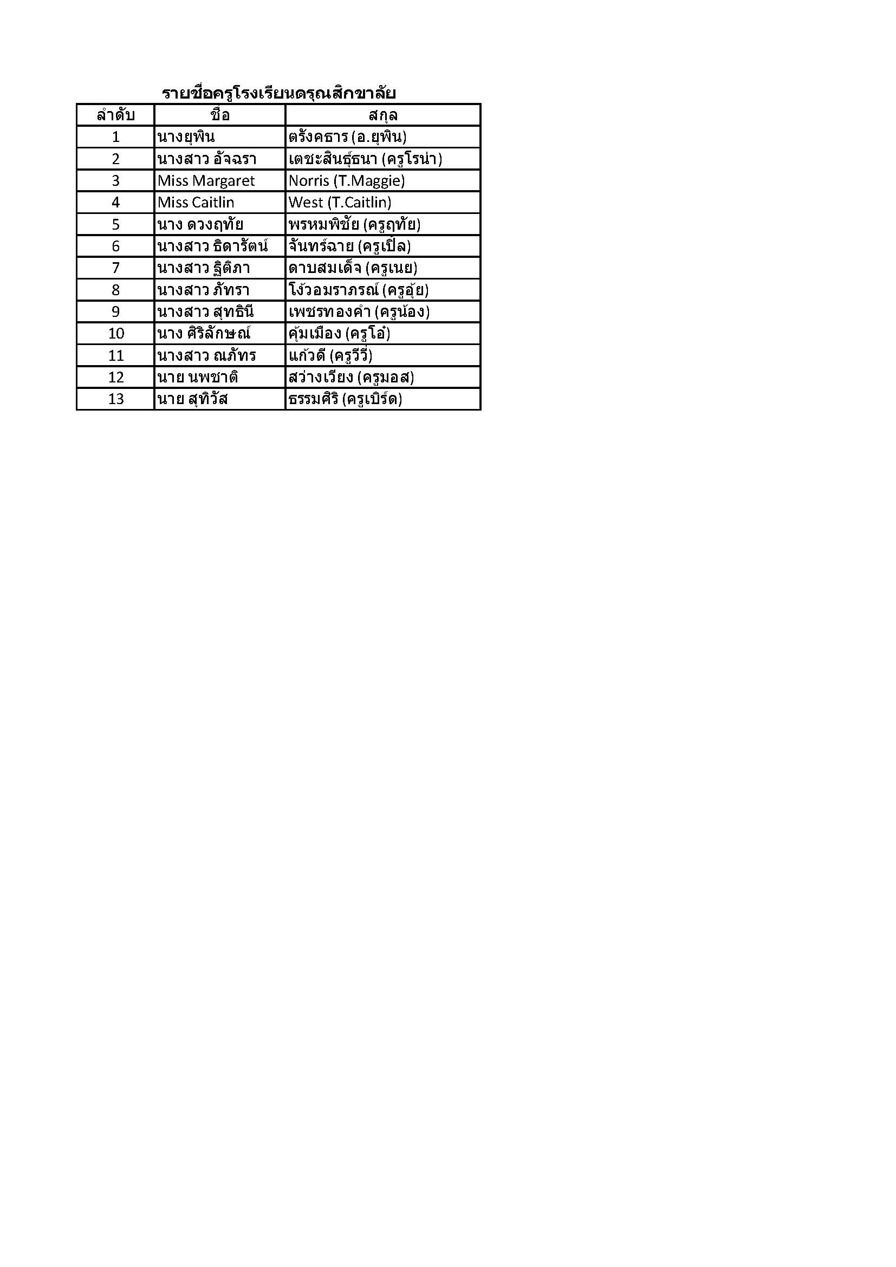

โปรแกรม
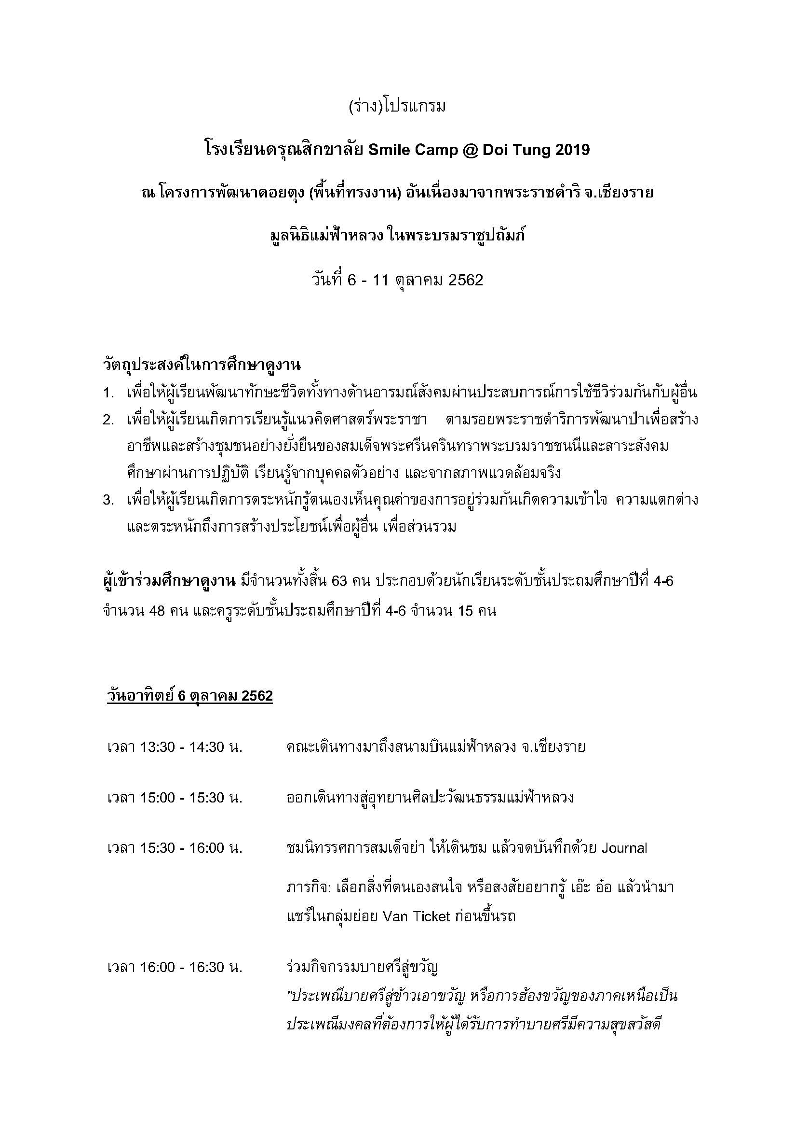
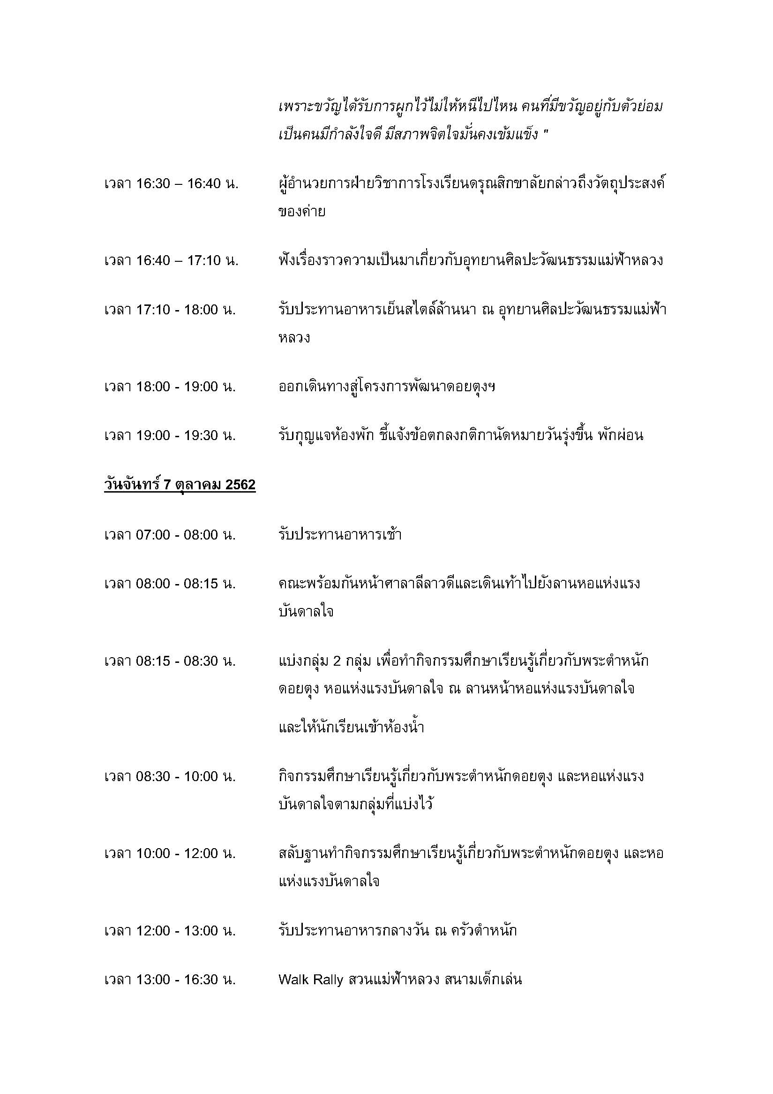

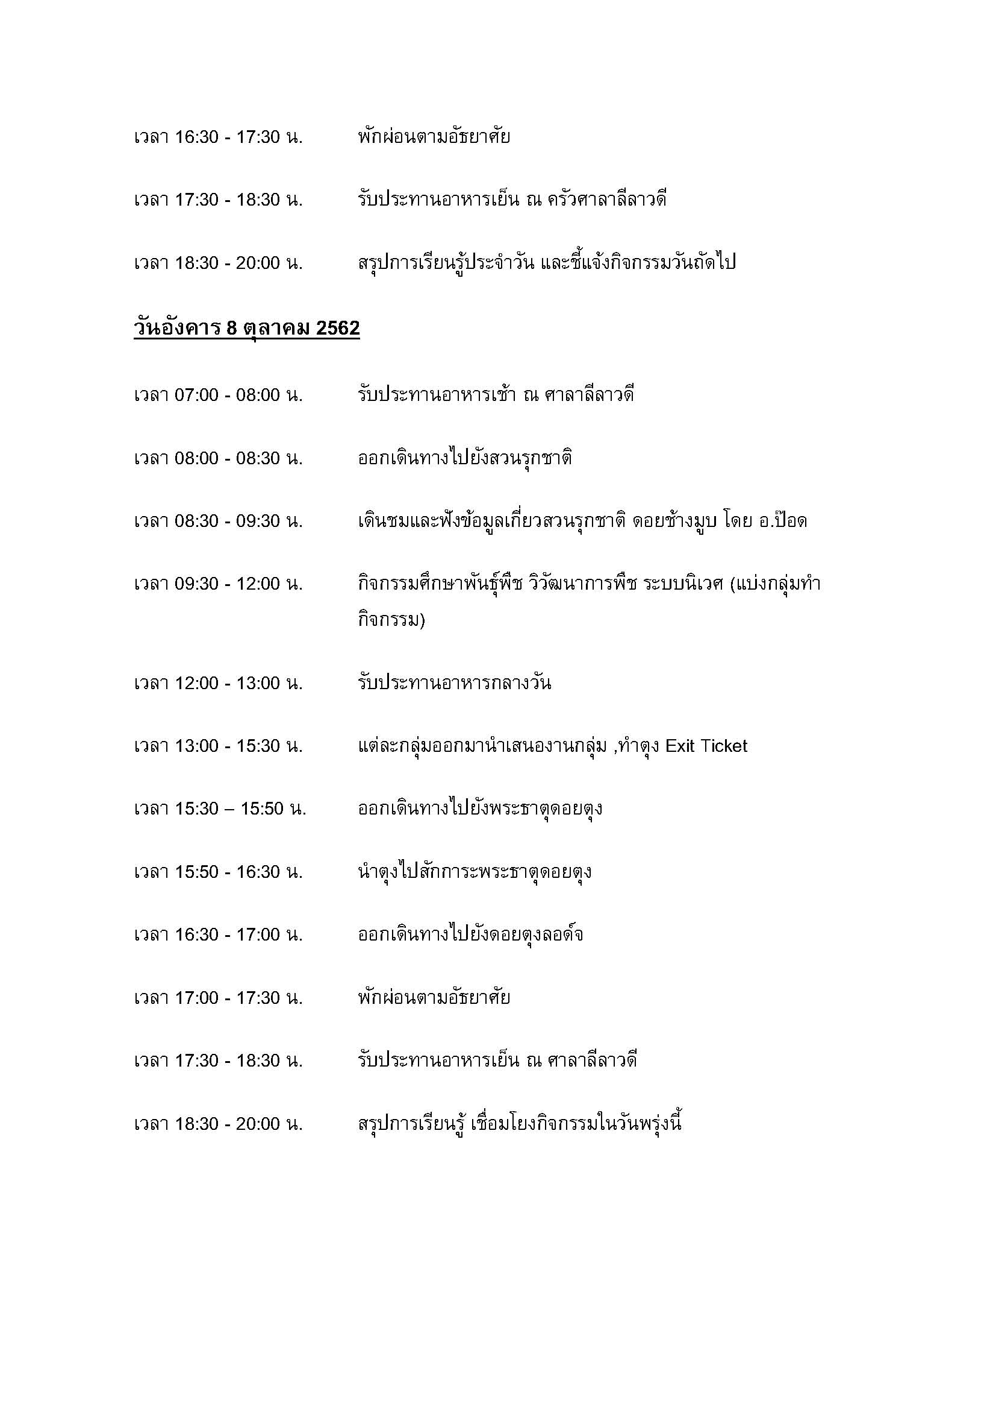

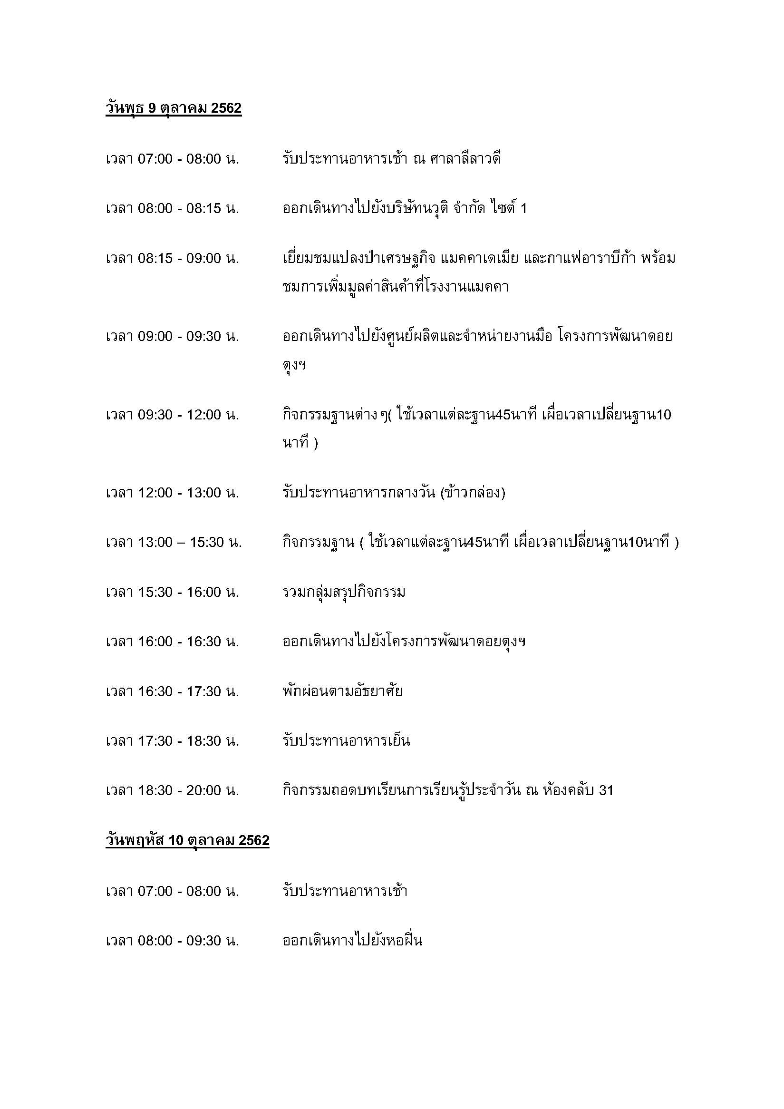

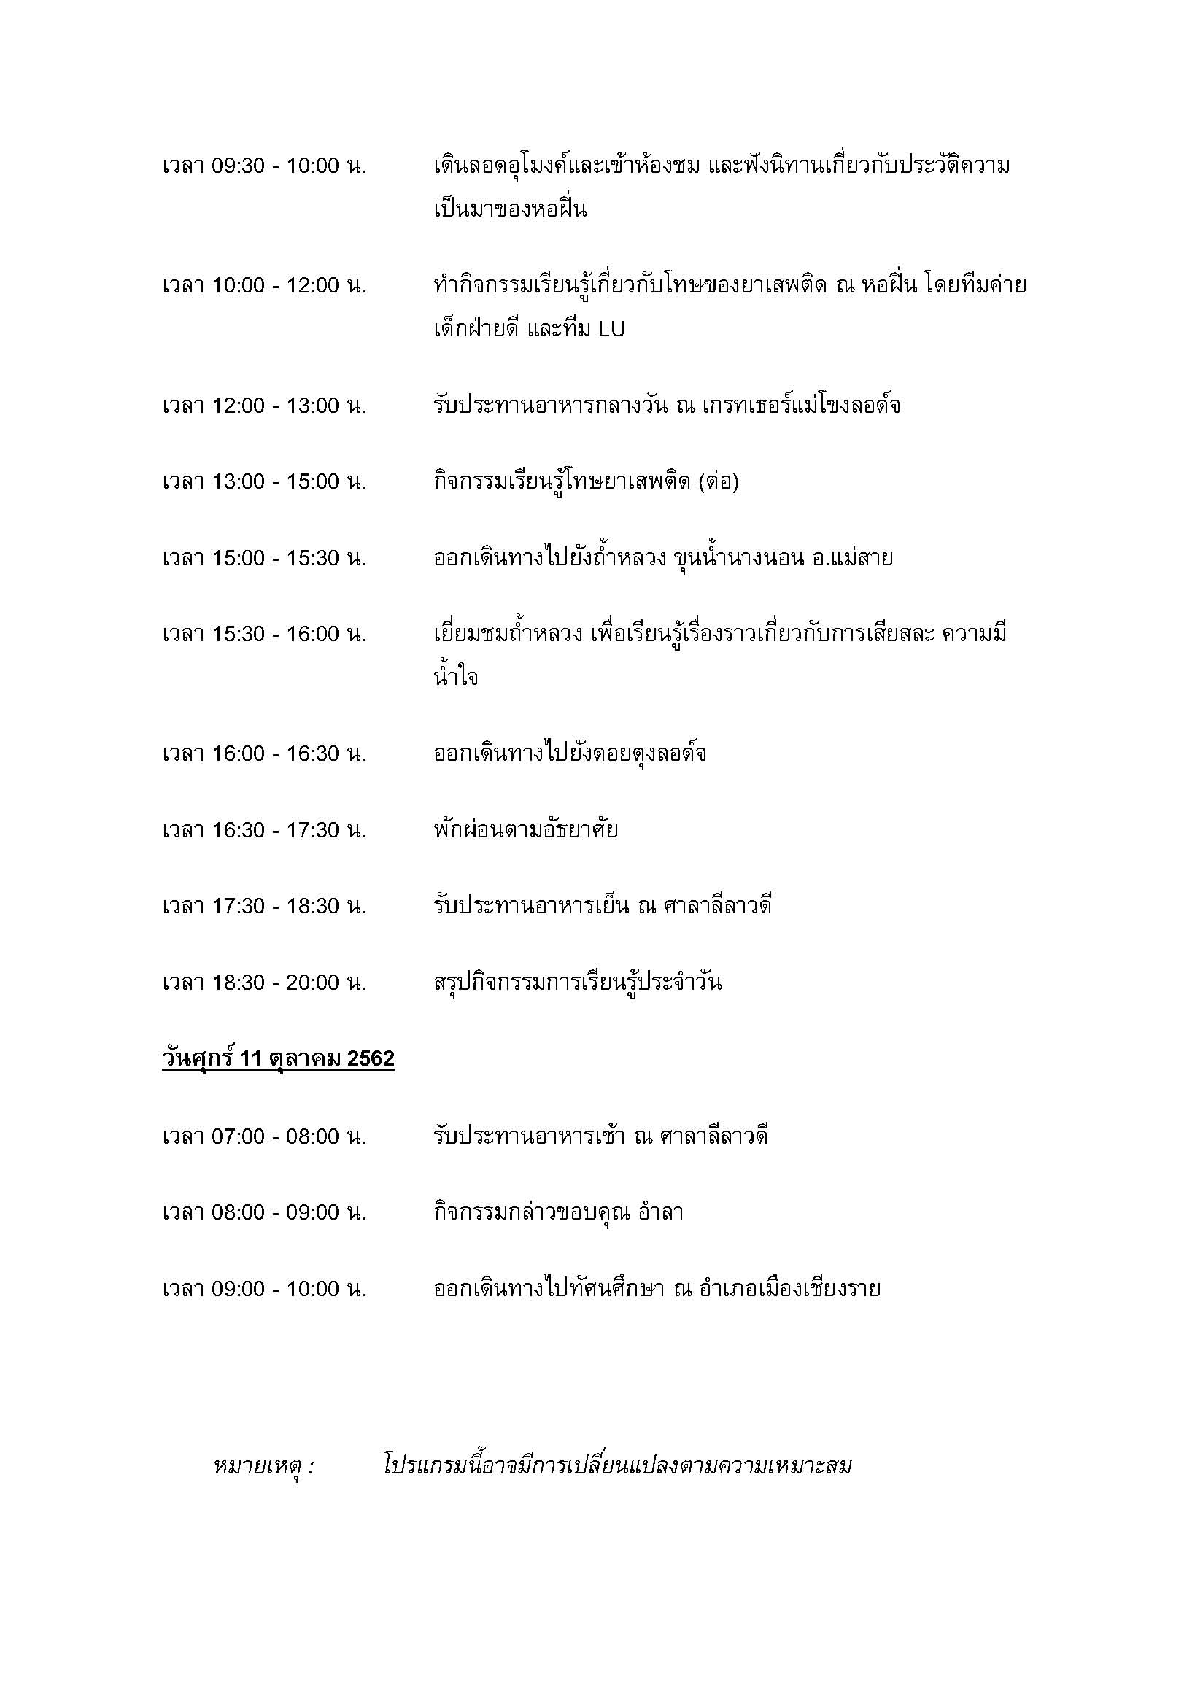

ศทบ1
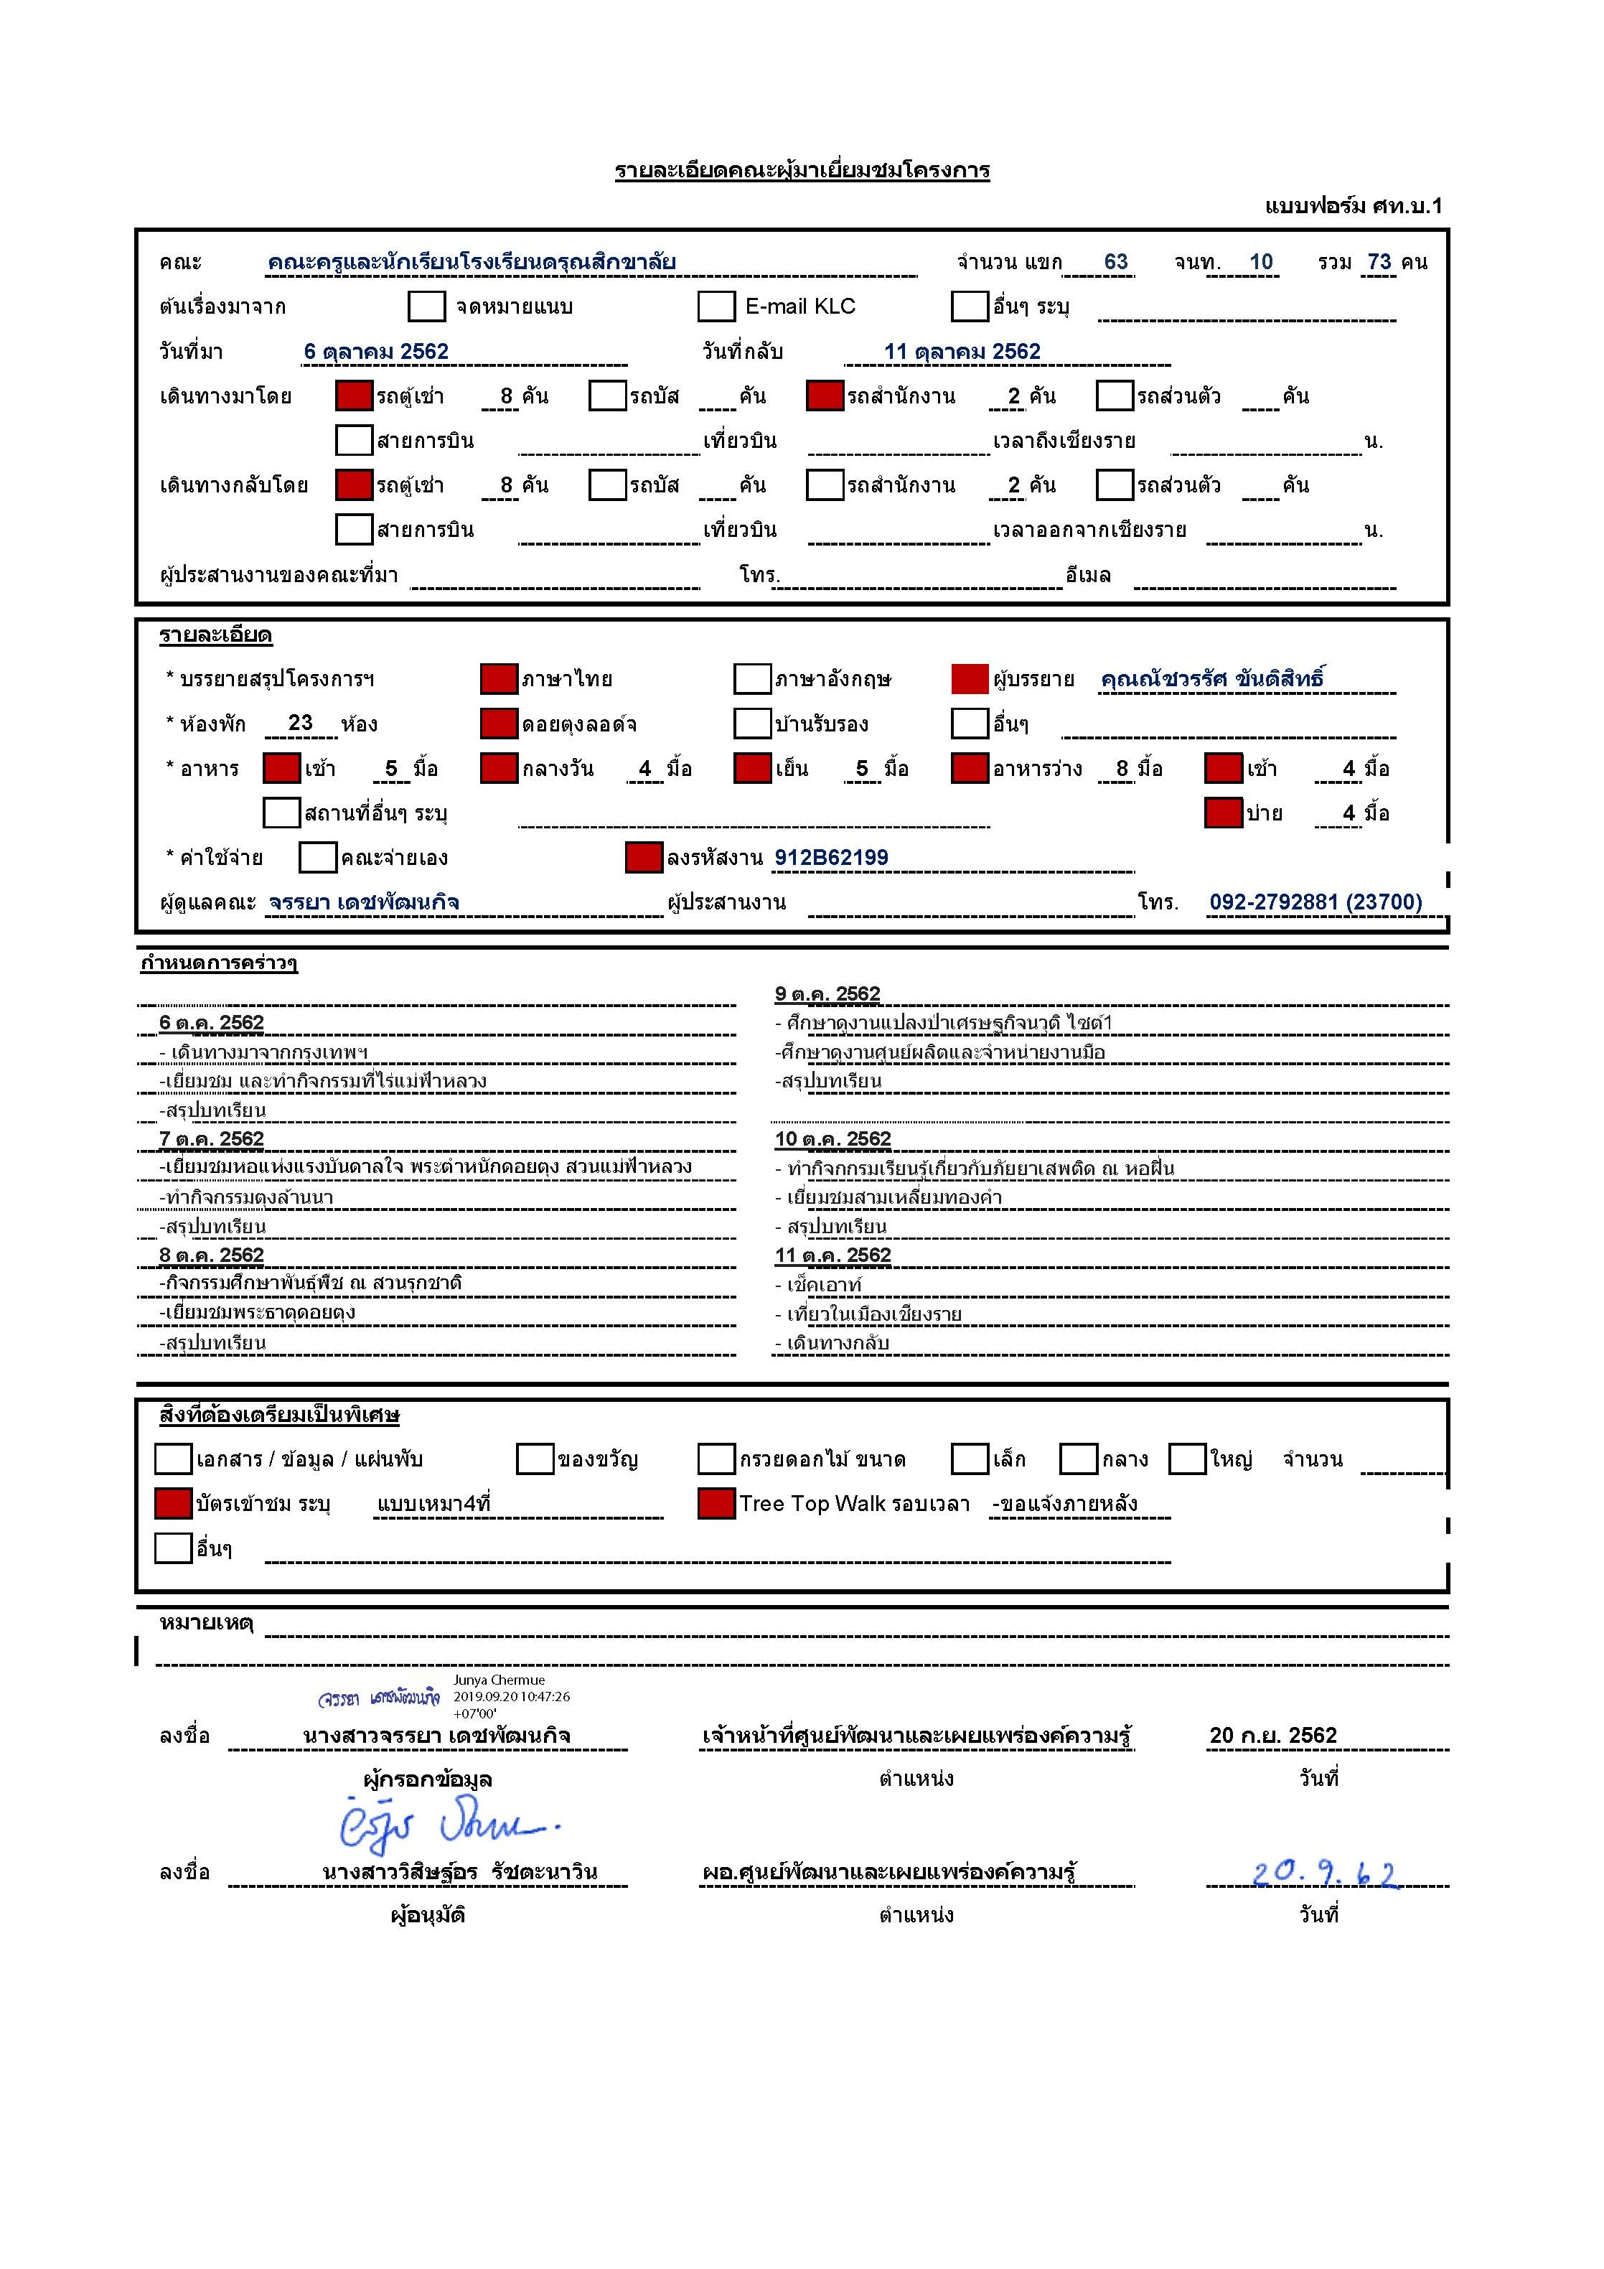

เมนูอาหาร
**ข้อจำกัดของคณะ
1. คณะไม่ทานเผ็ด 2.ไม่ทานถั่วปากอ้า 3.มีอิสลาม 3 ท่านไม่ทานอาหารทะเล หมู ทูน่า ผงชูรส และน้ำปลา
**ข้อจำกัดของคณะ
1. คณะไม่ทานเผ็ด 2.ไม่ทานถั่วปากอ้า 3.มีอิสลาม 3 ท่านไม่ทานอาหารทะเล หมู ทูน่า ผงชูรส และน้ำปลา
รายการอาหารคณะ ดรุณสิกขาลัย
วันที่ 6-11 ตุลาคม 2562
ค่าใช้จ่ายลงงาน 912-B62-199
อาหารเช้า | เบรคเช้า | อาหารกลางวัน | เบรคบ่าย | อาหารค่ำ
วันอาทิตย์ที่ 6 ตุลาคม 2562
 |  |  |  | 17.00 น. ไร่แม่ฟ้าหลวง
 |  |  |  | บุฟเฟ่ต์อาหารล้านนา
 |  |  |  | 68 คน(คณะ63 คน เจ้าหน้าที่ 5 คน)
 |  |  |  | - ข้าวแต๋นน้ำแตงโม
 |  |  |  | - น้ำฝรั่งสด
 |  |  |  | - น้ำเปล่า
 |  |  |  | - น้ำกระเจี้ยบ
 |  |  |  | - ต้มข่าไก่บ้าน
 |  |  |  | - สปาเก็ตตี้ซอสมะเขือเทศหมูสับ
 |  |  |  | - เห็ดซุปแป้งทอด
 |  |  |  | - ไก่ย่างวิเชียรบุรี
 |  |  |  | - ขนมจีนน้ำเงี้ยว
 |  |  |  | - แคบหมู
 |  |  |  | - ผัดผักตามฤดูกาล
 |  |  |  | -ผลไม้ตามฤดูกาล
 |  |  |  | - บัวลอยมะพร้าวอ่อน/ไข่เค็ม
 |  |  |  | **ขอจัดแยกสำหรับอิสลาม3 ท่าน ที่ไม่ทานน้ำปลา ผงชูรส/รสดี/ หมู และอาหารทะเล จำนวน 1 ชุดค่ะ
 |  |  |  | **จัดอาหารให้ พขร.จำนวน8 คน 1 ชุด
วันจันทร์ที่ 7 ตุลาคม 2562
07.00 น. ศาลาลีลาวดี | เบรคใส่กล่อง รับของ 8.00 น. | 12.00 น. ครัวตำหนัก | 14.30 น. ณ สวนแม่ฟ้าหลวง | 18.00 น. ศาลาลีลาวดี
ทานเหมือนลูกค้าดอยตุงลอด์จ | จำนวน 68 ท่าน ราคา 80 บาท / ท่าน | จำนวน 68 ท่าน ราคา 180 บาท / ท่าน | จำนวน 63 ท่าน ราคา 80 บาท / ท่าน | บุฟเฟ่ต์
ห้องอาหารจัดเมนูที่อิสลามทานได้ด้วย และเขียนป้ายกำกับไว้ | บราวนี่ | เซ็ทลงโต๊ะ | กระหรี่พัฟไส้หมู/ไก่ | จำนวน 68 ท่าน ราคา 180 บาท / ท่าน
 | น้ำมัลเบอร์รี่ดอยคำ | ข้าวซอยไก่ | น้ำเสาวรส | ปลาผัดเปรี้ยวหวาน
 | องุ่น | ข้าวผัดจานใหญ่ | น้ำมะตูม | แกงเขียวหวานไก่
 | รับที่ครัวดอยตุง | ซุปวอเตอร์เครสไก่สับ |  | สาคูเปียกมะพร้าวอ่อน
 |  | ผักรวมทอด |  | ไข่เจียว
 |  | ลำไยต้มน้ำตาล |  | ผลไม้ : แตงโม แคนตาลูป
 |  |  |  | **จานเดียวให้ไอที 1 ชุด
 | **ขอจัดแยกสำหรับอิสลาม3 ท่าน ที่ไม่ทานน้ำปลา ผงชูรส/รสดี/ หมู และอาหารทะเล จำนวน 1 ชุดค่ะ

วันอังคารที่ 8 ตุลาคม 2562
07.00 น. ศาลาลีลาวดี | เบรคใส่กล่อง รับของ 7.30 น. | 12.00 น. ณ สวนรุกชาติ | 14.30 น. เบรคใส่กล่อง (รับของ 7.30 น.) | 18.00 น. ศาลาลีลาวดี
ทานเหมือนลูกค้าดอยตุงลอด์จ | จำนวน 68 ท่าน + พขร. 8 ท่าน ราคา 80 บาท / ท่าน | จำนวน 68 + พขร. 8 ท่าน ราคา 100 บาท / ท่าน | จำนวน 68 ท่าน + พขร. 8 ท่าน ราคา 80 บาท / ท่าน | บุฟเฟ่ต์
ห้องอาหารจัดเมนูที่อิสลามทานได้ด้วย และเขียนป้ายกำกับไว้ | ซาลาเปาไส้ครีม/ไส้ถั่วดำ | ข้าวห่อจากบ้านอาข่าป่ากล้วย | ฟรุ๊ตเค้ก | จำนวน 68 ท่าน ราคา 180 บาท / ท่าน
 | น้ำมะม่วงดอยคำ | ข้าวเหนียว | น้ำลิ้นจี่ | ปลาพริกไทยอ่อน
 | ส้ม | ไก่ทอด/หมู5ห่อ | กล้วยหอม | แกงจืดเต้าหู้หมูสับ
 |  | ไข่ต้ม |  | ลอดช่องไทย
 | รับที่ครัวดอยตุง | ยำผัก |  | ปอเปี๊ยะทอด
 |  | น้ำพริก |  | ผลไม้ : เงาะ แตงโม
 |  |  |  | ข้าวสวย
 |  |  |  | **จัดข้าวให้ไอที 1 จาน
 | **ขอจัดแยกสำหรับอิสลาม3 ท่าน ที่ไม่ทานน้ำปลา ผงชูรส/รสดี/ หมู และอาหารทะเล จำนวน 1 ชุด

วันพุธที่ 9 ตุลาคม 2562
07.00 น. ศาลาลีลาวดี | 10.00 น. ณ โรงคั่วกาแฟ | 12.00 น. ณ ศูนย์ผลิตและจำหน่ายงานมือ | เบรคใส่กล่อง (เอาลงไปโรงคั่วพร้อมเบรคเช้า) | 18.00 น. ศาลาลีลาวดี
ทานเหมือนลูกค้าดอยตุงลอด์จ | 68 ท่าน ราคา 80 บาท / ท่าน | จำนวน 68 + พขร. 8 ท่าน ราคา 100 บาท / ท่าน | จำนวน 68 ท่าน + พขร. 8 ท่าน ราคา 80 บาท / ท่าน | บุฟเฟ่ต์
ห้องอาหารจัดเมนูที่อิสลามทานได้ด้วย และเขียนป้ายกำกับไว้ | จัดบุฟเฟ่ต์ | ห้องอาหารเอาลงไปพร้อมเบรค | ใส่กล่อง | จำนวน 68 ท่าน ราคา 180 บาท / ท่าน
 | ห่อผักทอด |  | มาเบิ้ลเค้ก | ผัดผักรวมกุ้งสด
 | น้ำกระเจี้ยบ | ข้าวหมูกระเทียม ไก่กระเทียม +ไข่ดาว+ ผลไม้ 1 กระบะ | น้ำฝรั่งดอยคำ | ปลาผัดพริกไทยดำ
 | ชานมเย็น | ข้าวหมูกระเทียม 38 กล่อง | เงาะ | ซาหริ่ม
 |  | ข้าวไก่กระเทียม 38 กล่อง |  | แกงจืดผักกาดขาว
 |  | ใส่กล่องข้าว 4กล่อง |  | ผลไม้
 |  |  |  | **จัดข้าวให้ไอที 2 จาน
 | **ขอจัดแยกสำหรับอิสลาม3 ท่าน ที่ไม่ทานน้ำปลา ผงชูรส/รสดี/ หมู และอาหารทะเล จำนวน 1 ชุดค่ะ

วันพฤหัสบดีที่ 10 ตุลาคม 2562
07.00 น. ศาลาลีลาวดี | 10.00 น. ณ ลานทุ่งดอกฝิ่น | 12.00 น. ณ เกรทเธอร์แม่โขงลอด์จ | 10.00 น. ณ ห้องอาหารเกรทเธอร์ฯ ชั้น1 | 18.00 น. ศาลาลีลาวดี
ทานเหมือนลูกค้าดอยตุงลอด์จ | จำนวน 73 ท่าน ราคา 80 บาท / ท่าน | จำนวน 73 ท่าน + พขร. 8 ท่าน ราคา 180 บาท / ท่าน | จำนวน 73 ท่าน ราคา 80 บาท / ท่าน | บุฟเฟ่ต์
ห้องอาหารจัดเมนูที่อิสลามทานได้ด้วย และเขียนป้ายกำกับไว้ | เค้กมะพร้าว | จัดบุฟเฟ่ต์ | ขนมปังนมสด | จำนวน 68 ท่าน ราคา 180 บาท / ท่าน
 | น้ำกระเจี้ยบ | ไก่อบคะน้า | น้ำเก็กฮวย | ผัดฮ่องเต้น้ำมันหอย
 | น้ำเปล่า | ยำวุ้นเส้น | น้ำเปล่า | ไก่ผัดเม็ดมะม่วง
 |  | ไข่เจียว |  | ทับทิมกรอบ
 |  | ต้มยำปลาน้ำโขงแบบไม่เผ็ด |  | หมูเส้นทอด
 |  | ข้าวเหนียวเผือก |  | แกงจืดลูกลอก
 |  |  |  | ผลไม้
 |  |  |  | **จัดข้าวกล่องให้ไอที 1 ชุด
 | **ขอจัดแยกสำหรับอิสลาม3 ท่าน ที่ไม่ทานน้ำปลา ผงชูรส/รสดี/ หมู และอาหารทะเล จำนวน 1 ชุดค่ะ

วันศุกร์ที่ 11 ตุลาคม 2562
07.00 น. ศาลาลีลาวดี
ทานเหมือนลูกค้าดอยตุงลอด์จ
ห้องอาหารจัดเมนูที่อิสลามทานได้ด้วย และเขียนป้ายกำกับไว้

กิจกรรมหอฝิ่น

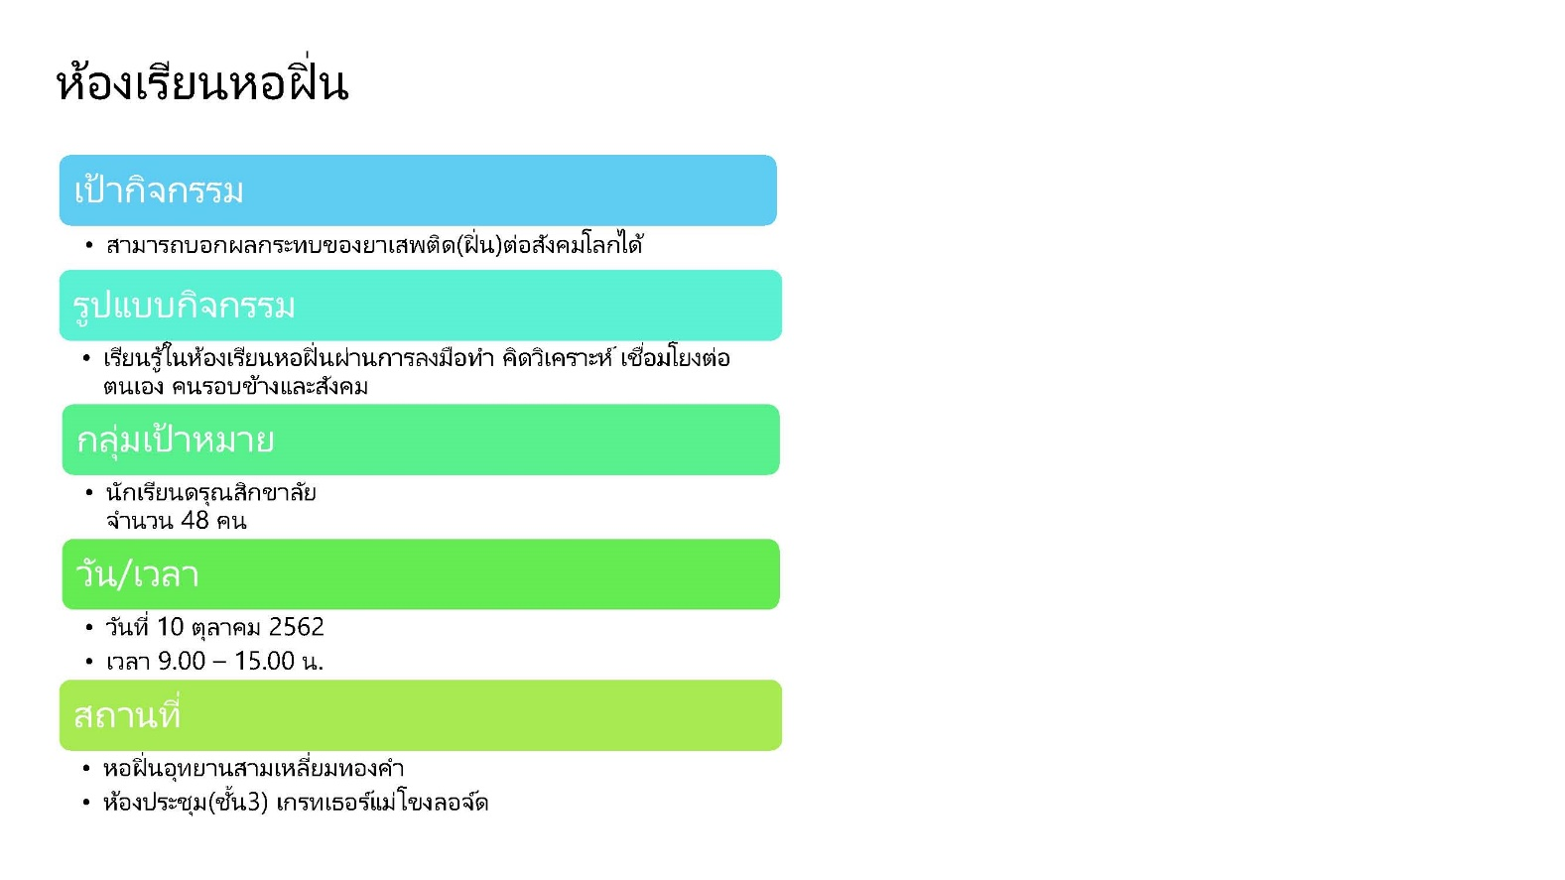

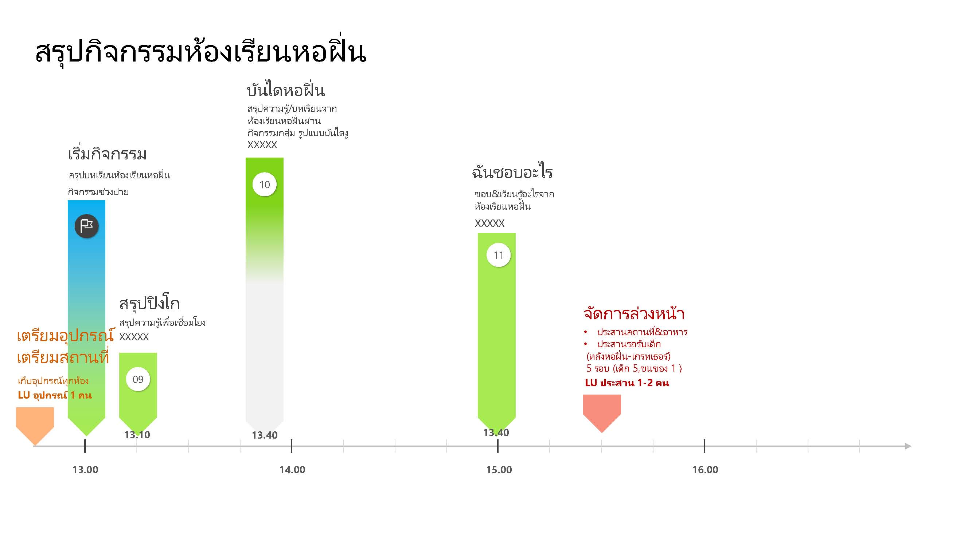

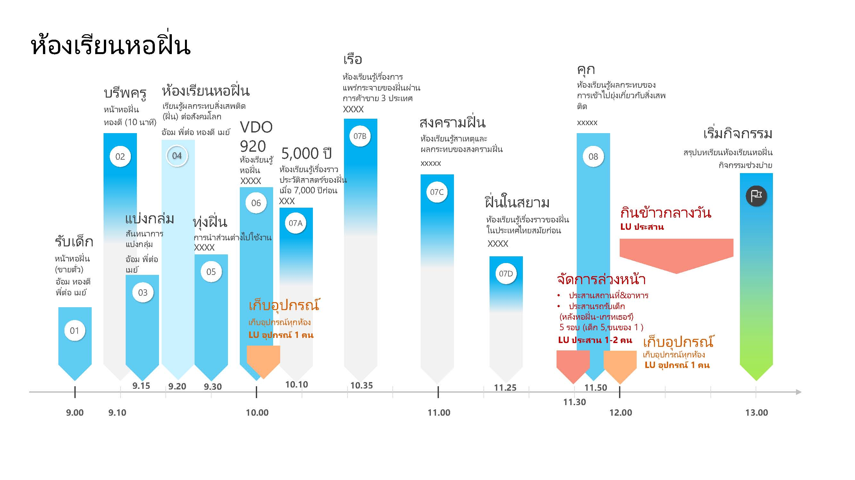

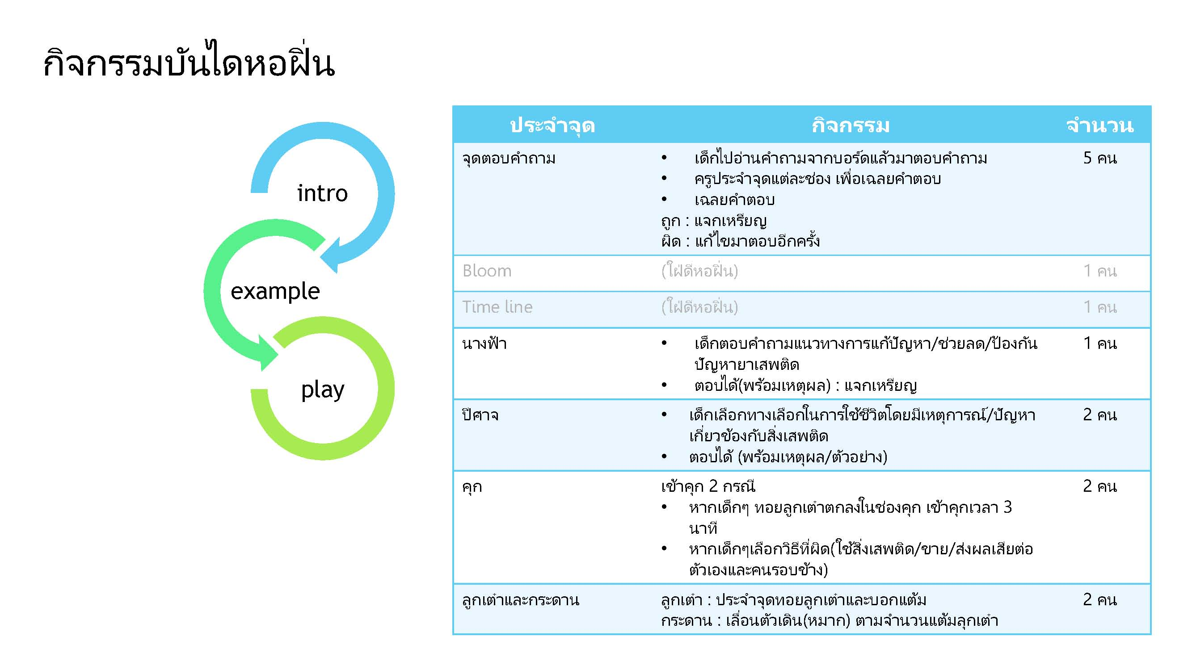

ผังการนั่งรถ
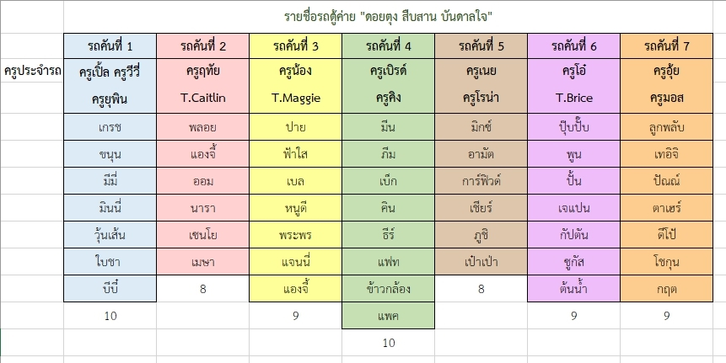

รถแครี่บอยโครงกาพัฒนาดอยตุง (นำคณะตั้งแต่วันที่ 6-10 ต.ค. 62)
พี่ฟิลด์ | พขร.
แจน | ณัชชา | ปิ๊ง

รายชื่อกลุ่มของนักเรียนและครู
